5. Bienes y servicios
COMPRA DE BIENES Y SERVICIOS

 | Por favor indique la compra de otros insumos (no cuantificados en las otras pestañas) realizadas sólo durante el año calendario 2022. Completar con información de insumos necesarios para el funcionamiento de la empresa. Algunos tipos pueden incluir: - Materiales y equipos de oficina: papel, computadores, etc. - Artículos de higiene: papel higiénico, jabón, etc. - Bienes de capital: vehículos, instalaciones, etc. - Servicios: marketing, servicios financieros, página web,etc. Es importante que se incluya al menos el 80% de las compras de bienes y servicios. No considerar la compra de vehículos de terceros.

 | TIPO DE RESPALDOS: | Facturas, registros internos de compras, SAP u otros.
 | Recomendación: | Si haciendo un screening económico, algún gasto representa una contribución relevante al total de gastos, evaluar si se puede obtener su compra en unidades
 |  | de masa, de lo contrario, utilizar directamente información en pesos chilenos.
 |  | Todos los gastos de bienes de capital como vehículos, maquinaria, instalaciones o reparaciones, deben ser reportados en pesos chilenos.

2021 - CON NUEVA CATEGORIZACION |  |  |  |  |  | 2021 CON ANTIGUA CATEGORIZACION |  |  |  |  |  | 2022 - CON NUEVA CATEGORIZACION |  |  |  |  | EMISIONES CO2 |  | Monto en pesos
Tipo de servicio | $ | ton CO2-e | Categoría | Contribución |  | Tipo de servicio | Monto | ton CO2-e | Categoría | Contribución |  | Tipo de servicio | $ | ton CO2-e | Categoría | Contribución | Diferencia | Diferencia % | Diferencia | Diferencia %
Agua | $113,416,853 | 75 | Servicio | 0.71% |  | Agua | $109,964,105 | 72 | Servicio | 0.67% |  | Agua | $116,009,037 | 67 | Servicio | 0.77% | -6 | -7.79% | 6,044,932
Arriendo de vehículos | $511,190,660 | 235 | Servicio | 3.21% |  | Articulos de aseo y oficina | $178,647,274 | 1,136 | Servicio | 1.10% |  | Arriendo de vehículos | $383,015,502 | 152 | Servicio | 2.56% |  | 0.00%
Capacitaciones y entrenamientos | $199,760,973 | 62 | Servicio | 1.25% |  | Asesorías financieras | $35,036,025 | 6 | Servicio | 0.21% |  | Capacitaciones y entrenamientos | $109,318,192 | 30 | Servicio | 0.73% | -44 | -737.62% | -119,569,735
Investigación | $1,779,663,442 | 559 | Servicio | 11.17% |  | Capacitaciones y entrenamientos | $228,887,927 | 74 | Servicio | 1.40% |  | Investigación | $1,814,125,681 | 482 | Servicio | 12.11% | -58 | -78.58% | 43,653,098
Licencias (Software) | $2,069,832,179 | 565 | Servicio | 12.99% |  | Gastos Bancarios | $17,018,447 | 3 | Servicio | 0.10% |  | Licencias (Software) | $2,769,155,553 | 644 | Servicio | 18.49% | 249 | 8308.52% | 1,319,958,465
Limpieza | $1,573,466,544 | 504 | Servicio | 9.87% |  | Investigación | $1,770,472,583 | 540 | Servicio | 10.86% |  | Limpieza | $977,833,304 | 270 | Servicio | 6.53% | -190 | -35.25% | -461,161,482
Mantención vehículos | $358,274,307 | 64 | Servicio | 2.25% |  | Licencias (Softwares) | $1,449,197,088 | 395 | Servicio | 8.89% |  | Mantención vehículos | $299,398,083 | 46 | Servicio | 2.00% |  | 0.00%
Marketing | $538,421,762 | 166 | Servicio | 3.38% |  | Limpieza | $1,438,994,786 | 460 | Servicio | 8.83% |  | Marketing | $747,797,840 | 200 | Servicio | 4.99% | -160 | -34.80% | -409,673,845
Otros servicios | $1,299,062,898 | 422 | Servicio | 8.15% |  | Marketing | $1,157,471,685 | 360 | Servicio | 7.10% |  | Otros servicios | $1,274,735,466 | 391 | Servicio | 8.51% | -6 | -1.55% | 32,840,043
Patentes | $9,420,476 | 3 | Servicio | 0.06% |  | Otros servicios | $1,241,895,423 | 397 | Servicio | 7.62% |  | Patentes | $14,224,547 | 4 | Servicio | 0.09% | -65 | -16.41% | -208,032,169
Seguros | $1,397,167,076 | 330 | Servicio | 8.77% |  | Patentes | $222,256,716 | 69 | Servicio | 1.36% |  | Seguros | $997,344,185 | 206 | Servicio | 6.66% | -128 | -185.79% | -409,104,569
Servicio de reclutamiento | $146,881,991 | 47 | Servicio | 0.92% |  | Repuestos | $113,257,845 | 111 | Servicio | 0.69% |  | Servicio de reclutamiento | $71,884,631 | 17 | Servicio | 0.48% | -29 | -25.96% | -74,397,360
Servicios Arreglos / mantención oficinas - arquitectos, maestros | $1,256,229,424 | 572 | Servicio | 7.88% |  | Seguros | $1,406,448,754 | 334 | Servicio | 8.63% |  | Servicios Arreglos / mantención oficinas - arquitectos, maestros | $1,148,314,294 | 448 | Servicio | 7.67% | -345 | -103.31% | -589,516,343
Servicios computacionales | $2,523,179,363 | 709 | Servicio | 15.83% |  | Servicio de reclutamiento | $146,281,991 | 46 | Servicio | 0.90% |  | Servicios computacionales | $2,906,489,376 | 701 | Servicio | 19.40% | -11 | -24.43% | 371,732,464
Servicios varios (mantención de las oficinas, etc.) | $455,146,828 | 146 | Servicio | 2.86% |  | Servicios Arreglos / mantención oficinas - arquitectos, maestros | $1,737,830,637 | 793 | Servicio | 10.66% |  | Servicios varios (mantención de las oficinas, etc.) | $258,693,810 | 69 | Servicio | 1.73% | -1,067 | -134.59%
Suscripciones y membresías | $428,370 | 0 | Servicio | 0.00% |  | Servicios Computacionales | $2,534,756,912 | 712 | Servicio | 15.55% |  | Suscripciones y membresías | $10,827,066 | 5 | Servicio | 0.07% | 5 | 0.65% | 10,398,696
Telefonía e internet | $1,605,758,616 | 713 | Servicio | 10.08% |  | Suscripciones y membresías | $428,370 | 0 | Servicio | 0.00% |  | Telefonía e internet | $886,452,800 | 338 | Servicio | 5.92% | -575 | #DIV/0! | -1,207,059,994
Vestuario | $97,737,789 | 43 | Servicio | 0.61% |  | Telefonía e internet | $2,093,512,794 | 913 | Servicio | 12.84% |  | Vestuario | $192,516,947 | 72 | Servicio | 1.29% | -122 | -13.33% | -226,204,349
Total | 15,935,039,551 | 5,217 |  | 100.00% |  | Vestuario | $418,721,296 | 193 | Servicio | 2.57%
 |  |  |  |  |  | Total | 16,301,080,658 | 6,615 |  | 100.00% |  | Total | 14,978,136,314 | 4,140 |  | 100.00% | -2,553
 |  | 0.000248 |  |  |  |  |  |  |  |  |  |  |  |  |  |  | -2,475

Resumen |  |  |  |  |  |  |  |  |  |  | Tipo de servicio | $ | ton CO2-e | % | % | Factor Emisión
 | 2021 | 2022 | Diferencia | Dif % | Justificación |  |  |  |  | 1 | Servicios computacionales | $2,906,489,376 | 701 | 16.93% | 79.07% | 0.21
Gasto en pesos | 16,301,080,658 | 14,978,136,314 | -1,322,944,344 | -8% | 1) Mejora de precios por negociacion con proveedor de telefonia e internet y proyectos internos de mejora (-6%, -1.000.0000) 2) Menor gasto en servicios y arreglos (-2%, -600.000.000) |  |  |  |  | 2 | Licencias (Software) | $2,769,155,553 | 644 | 15.56% |  | 0.21
tipo de cambio | 759 | 886 | 127 | 17% | Aumento tipo de cambio por condiciones del mercado |  |  |  |  | 3 | Investigación | $1,814,125,681 | 482 | 11.64% |  | 0.24
Gasto en dolares | 21,477,050 | 16,905,346 | -4,571,704 | -21% | 1) Disminución del gasto en mayor proporción que el gasto en pesos por aumento del tipo de cambio(-13%) 2) Menores gastos realizados en pesos (-8%) |  |  |  |  | 4 | Servicios Arreglos / mantención oficinas - arquitectos, maestros | $1,148,314,294 | 448 | 10.82% |  | 0.35
kgCO2/USD ponderado | 0.31 | 0.24 | -0.06 | -20% | Disminución de factor de emisión ponderado por cambio en servicios consumidos |  |  |  |  | 5 | Otros servicios | $1,274,735,466 | 391 | 9.45% |  | 0.24
Emisiones C02 | 6,615 | 4,140 | -2,475 | -37% | 1) Disminución del gasto en dolares mayor proporción que el gasto en pesos por aumento del tipo de cambio(-13%) 2) Menores gastos realizados en pesos por mejora de negociacion con proveedor de telefonia e internet y menores gastos en servicios y arreglos (-8%) 3) Reubicación de gastos incluidos en otras categorias (-16%) (ej. transporte y arreglos) |  |  |  |  | 6 | Telefonía e internet | $886,452,800 | 338 | 8.16% |  | 0.33
kgCO2/pieza | 0.20 | 0.22 | 0.02 | 8% | Reducción de emisiones absolutas (-37%) no proporcional a la baja de demanda (-42%) |  |  |  |  | 7 | Limpieza | $977,833,304 | 270 | 6.51% |  | 0.24
N°1:Ss computacionales (tCO2) | 712 | 701 | -11 | -2% | Mayor solicitudes de soporte a plataformas o servicios. |  |  |  |  | 8 | Seguros | $997,344,185 | 206 | 4.97% | 20.93% | 0.18
N°2: Licencias (Software) (tCO2) | 395 | 644 | 249 | 63% | Aumento por servicios y licencias // Efecto IPC |  |  |  |  | 9 | Marketing | $747,797,840 | 200 | 4.83% |  | 0.24
N°3: Investigación (tCO2) | 540 | 482 | -58 | -11% | Aumento en investigaciones, pese a menor cantidad de proyectos (capex) aprobados |  |  |  |  | 10 | Arriendo de vehículos | $383,015,502 | 152 | 3.67% |  | 0.35
N°4: Ss. de arreglos y mantención (tCO2) | 793 | 448 | -345 | -44% | Mayores inversiones en reparaciones y mejoras de instalaciones. Efecto inflacionario. Mayor uso de equipamiento operacional. |  |  |  |  | 11 | Vestuario | $192,516,947 | 72 | 1.73% |  | 0.33
N°5: Otros Servicios (tCO2) | 397 | 391 | -6 | -1% | Principalmente por mayores costos de seguridad |  |  |  |  | 12 | Servicios varios (mantención de las oficinas, etc.) | $258,693,810 | 69 | 1.67% |  | 0.24
 |  |  |  |  |  |  |  |  |  | 13 | Agua | $116,009,037 | 67 | 1.61% |  | 0.50
Factores de emisión | kgCO2/USD | % 2021 | % 2022 |  |  |  |  |  |  | 14 | Mantención vehículos | $299,398,083 | 46 | 1.11% |  | 0.13
N°1:Servicios computacionales | 0.21 | 15.55% | 19.40% |  |  |  |  |  |  | 15 | Capacitaciones y entrenamientos | $109,318,192 | 30 | 0.72% |  | 0.25
N°2: Licencias (Software) | 0.21 | 8.89% | 18.49% |  |  |  |  |  |  | 16 | Servicio de reclutamiento | $71,884,631 | 17 | 0.41% |  | 0.24
N°3: Investigación | 0.24 | 10.86% | 12.11% |  |  |  |  |  |  | 17 | Suscripciones y membresías | $10,827,066 | 5 | 0.11% |  | 0.37
N°4: Mantención | 0.35 | 10.66% | 7.67% |  |  |  |  |  |  | 18 | Patentes | $14,224,547 | 4 | 0.09% |  | 0.24
N°5: Otros Servicios | 0.24 | 7.62% | 8.51% |  |  |  |  |  |  |  | Total | $14,978,136,314 | 4,140 | 100.00% | 0.02%

Demanda
2021 | 32,943,152
2022 | 19,105,834

2022 - TOTAL DE GASTO COMPAÑIA - CATEGORIZADO |  |  |  |  |  |  | 2021 - TOTAL DE GASTO COMPAÑIA CON NUEVA CATEGORIZACION |  |  |  |  |  |  | 2021 - TOTAL GASTO COMPAÑIA CON ANTIGUA CARACTERJZACJON
Categoría interna | tCO2e | Total 2022 | % | Incluida | Justificación |  | Etiquetas de fila | Suma de tCO2 2021 | Suma de Total 2021 | % | Incluida | Justificación |  | Etiquetas de fila | Suma de tCO2 2021 | Suma de Total 2021 | % | Incluida | Justificación
Gastos de personal | 0 | 40,098,072,544 | 32% | No | Los impactos asociados a remuneracIones y gastos del personal, se reflejan en los impactos propios de la operación (Traslado de colaboradores, residuos, compra de electricidad, entre otros). |  | Gastos de personal | 0 | $41,959,738,989 | 27.56% | No | Los impactos asociados a remuneracIones y gastos del personal, se reflejan en los impactos propios de la operación (Traslado de colaboradores, residuos, compra de electricidad, entre otros). |  | Servicios | 6,615 | $16,301,080,658 | 10.73% | Si | Se considera las emisiones servicios de software, servicios computacionales, telefonía, limpieza, marketing, investigación, reclutamiento, otros.
Transporte local | 0 | 25,587,526,511 | 21% | No | Impactos considerados en categoría de distribución |  | Transporte local | 0 | $39,367,393,081 | 25.86% | No | Impactos considerados en categoría de distribución |  | Transporte | 0 | $49,515,000,000 | 32.58% | No | Contabilizados en la categoría de transporte
Servicio | 4,140 | 14,978,136,314 | 12% | Sí | Se consideran las emisiones servicios de software, servicios computacionales, telefonía, limpieza, marketing, investigación, reclutamiento, entre otros. |  | Servicio | 5,217 | $15,935,039,551 | 10.47% | Sí | Se consideran las emisiones servicios de software, servicios computacionales, telefonía, limpieza, marketing, investigación, reclutamiento, entre otros. |  | Gastos de personal | 0 | $42,328,000,000 | 27.85% | No | Los impactos asociados a remuneracIones y gastos del personal, se reflejan en los impactos propios de la operación
Western Union | 0 | 8,914,134,428 | 7% | No | Corresponde a gasto por comisión, se define que su impacto está contabilizado en las distintas categorías de medición (Transporte, compra de insumos, compra de lectricidad, compra de servicios, entre otras) |  | Western Union | 0 | $12,055,030,464 | 7.92% | No | Corresponde a gasto por comisión, se define que su impacto está contabilizado en las distintas categorías de medición (Transporte, compra de insumos, compra de lectricidad, compra de servicios, entre otras) |  | Western Union | 0 | $12,055,000,000 | 7.93% | No | Corresponde a gasto por comisión, se define que su impacto está contabilizado en las distintas categorías de medición
Comisión | 0 | 7,644,192,281 | 6% | No | Corresponde a gasto por comisión, se define que su impacto está contabilizado en las distintas categorías de medición (Transporte, compra de insumos, compra de lectricidad, compra de servicios, entre otras) |  | Comisión | 0 | $10,150,638,363 | 6.67% | No | Corresponde a gasto por comisión, se define que su impacto está contabilizado en las distintas categorías de medición (Transporte, compra de insumos, compra de lectricidad, compra de servicios, entre otras) |  | Depreciación | 0 | $6,996,000,099 | 4.60% | No | La depreciación de los activos no se considera dentro de la contabilización, activos se encuentran en categoría bienes de capital
Arriendo inmobiliario | 0 | 6,689,289,021 | 5% | No | Categoría opcional, con factor de emisión con alta incertidumbre, por lo que se decide no incluir para este ejercicio |  | Arriendo inmobiliario | 0 | $6,184,628,640 | 4.06% | No | Categoría opcional, con factor de emisión con alta incertidumbre, por lo que se decide no incluir para este ejercicio |  | Arriendo inmobiliario | 0 | $5,938,000,625 | 3.91% | No | Categoría opcional, con factor de emisión con alta incertidumbre, por lo que se decide no incluir para este ejercicio
Depreciacion | 0 | 4,901,205,119 | 4% | No | La depreciación de los activos no se considera dentro de la contabilización, activos se encuentran en categoría bienes de capital |  | Transporte Aereo | 0 | $4,926,643,141 | 3.24% | No | Impactos considerados en categoría de transporte aéreo |  | Comisiones (PU + AE) | 0 | $6,417,000,000 | 4.22% | No | Impactos contabilizados en otras categorías de medición.
Transporte Aereo | 0 | 3,718,276,567 | 3% | No | Impactos considerados en categoría de transporte aéreo |  | Depreciacion | 0 | $4,228,299,549 | 2.78% | No | La depreciación de los activos no se considera dentro de la contabilización, activos se encuentran en categoría bienes de capital |  | Franquicias | 0 | $3,945,000,479 | 2.60% | No | Impactos contabilizados en otras categorías de medición.
Transporte Troncal | 0 | 3,579,779,620 | 3% | No | Impactos considerados en categoría de transporte troncal |  | Indemnización | 0 | $3,478,037,259 | 2.29% | No | Se define que su impacto está contabilizado en las distintas categorías de medición (Transporte, compra de insumos, compra de lectricidad, compra de servicios, entre otras) |  | Indemnización | 0 | $3,524,000,593 | 2.32% | No | Se reflejan en los impactos propios de la operación
Personal Externo | 0 | 1,805,295,166 | 1% | No | Los impactos asociados a remuneracIones y gastos del personal, se reflejan en los impactos propios de la operación (Traslado de colaboradores, residuos, compra de electricidad, entre otros). |  | Transporte Troncal | 0 | $3,149,891,560 | 2.07% | No | Impactos considerados en categoría de transporte troncal |  | Personal Externo | 0 | $2,395,000,000 | 1.58% | No | Se reflejan en los impactos propios de la operación
Transporte propio | 0 | 1,753,316,608 | 1% | No | Impactos asociados a esta categoría, están contabilizados en la cateogría de transporte troncal y distribución |  | Personal Externo | 0 | $2,642,593,692 | 1.74% | No | Los impactos asociados a remuneracIones y gastos del personal, se reflejan en los impactos propios de la operación (Traslado de colaboradores, residuos, compra de electricidad, entre otros). |  | Ajuste Contable/financiero | 0 | $1,738,000,000 | 1.14% | No | No se considera
Indemnización | 0 | 1,668,324,684 | 1% | No | Corresponde a gasto por comisión, se define que su impacto está contabilizado en las distintas categorías de medición (Transporte, compra de insumos, compra de lectricidad, compra de servicios, entre otras) |  | Transporte propio | 0 | $2,512,055,231 | 1.65% | No | Impactos asociados a esta categoría, están contabilizados en la cateogría de transporte troncal y distribución |  | Otros | 0 | $3,008,000,684 | 1.98% | No | Se reflejan en los impactos propios de la operación
Insumos Operacionales y comerciales | 0 | 928,191,981 | 1% | No | Los impactos contabilizados en esta categoría,están contabilizados de acuerdo a su materialidad (Categoría de insumos operacionales) |  | Insumos Operacionales y comerciales | 0 | $1,570,435,687 | 1.03% | No | Los impactos contabilizados en esta categoría,están contabilizados de acuerdo a su materialidad (Categoría de insumos operacionales) |  | Insumos Operacionales | 0 | $1,570,000,436 | 1.03% | No | Los impactos contabilizados en esta categoría,están contabilizados de acuerdo a su materialidad
Otros | 0 | 769,344,632 | 1% | No | Se reflejan en los impactos propios de la operación (fuentes fijas, viajes de negocio, entre otros.) |  | Directorio | 0 | $1,477,000,000 | 0.97% | No | se define que su impacto está contabilizado en las distintas categorías de medición (Transporte, compra de insumos, compra de lectricidad, compra de servicios, entre otras) |  | Compra embalaje | 0 | $932,000,765 | 0.61% | No | Los impactos contabilizados en esta categoría,están contabilizados de acuerdo a su materialidad.
Compra embalaje | 0 | 538,212,815 | 0% | No | Los impactos contabilizados en esta categoría,están contabilizados de acuerdo a su materialidad (Categoría de empaques) |  | Otros | 0 | $1,056,679,791 | 0.69% | No | Se reflejan en los impactos propios de la operación (fuentes fijas, viajes de negocio, entre otros.) |  | Arriendo NIIF | 0 | -$4,687,000,000 | -3.08% | No | No se considera
Electricidad | 0 | 437,258,093 | 0% | No | Los impactos contabilizados en esta categoría,están contabilizados de acuerdo a su consumo electrico (kWh) |  | Compra embalaje | 0 | $932,765,168 | 0.61% | No | Los impactos contabilizados en esta categoría,están contabilizados de acuerdo a su materialidad (Categoría de empaques) |  | . |  | $151,975,084,340 | 100.00%
Gestión de residuos | 0 | 293,906,701 | 0% | No | Los impactos contabilizados en esta categoría,están contabilizados de acuerdo a su generación y tratamiento |  | Electricidad | 0 | $405,401,935 | 0.27% | No | Los impactos contabilizados en esta categoría,están contabilizados de acuerdo a su consumo electrico (kWh) |  | .
Directorio | 0 | 186,978,000 | 0% | No | se define que su impacto está contabilizado en las distintas categorías de medición (Transporte, compra de insumos, compra de lectricidad, compra de servicios, entre otras) |  | Gestión de residuos | 0 | $193,509,093 | 0.13% | No | Los impactos contabilizados en esta categoría,están contabilizados de acuerdo a su generación y tratamiento |  | .
Pago proveedores | 0 | 4,250,932 | 0% | No | Se define que su impacto está contabilizado en las distintas categorías de medición (Transporte, compra de insumos, compra de lectricidad, compra de servicios, entre otras) |  | Ajuste Contable/financiero | 0 | $7,981,776 | 0.01% | No | Se define que su impacto está contabilizado en las distintas categorías de medición (Transporte, compra de insumos, compra de lectricidad, compra de servicios, entre otras) |  | ..
Ajuste Contable/financiero | 0 | -19,070,436 | 0% | No | Se define que su impacto está contabilizado en las distintas categorías de medición (Transporte, compra de insumos, compra de lectricidad, compra de servicios, entre otras) |  | Pago proveedores | 0 | $6,347,174 | 0.00% | No | Se define que su impacto está contabilizado en las distintas categorías de medición (Transporte, compra de insumos, compra de lectricidad, compra de servicios, entre otras) |  | .
 | 4140 | 124,476,621,581 | 98% |  |  |  | Total | 5217 | $152,240,110,144 | 100.00%

 |  |  |  |  |  |  |  |  |  |  |  |  |  |  |  |  |  |  |  |  |  | 1,397
2022 |  |  |  | $14,978,136,314 | $17,152,518 | 4,140 |  | 2021 - TOTAL DE CUENTAS (CON NUEVA CATEGORIZACION) |  |  |  | $15,935,039,551 | $21,276,271 | 5,217 |  | 2021 - TOTAL DE CUENTAS (CON ANTIGUA CATEGORIZACION) |  |  |  | 16,318,682,496 | $21,477,050 | 6,615 | 1.000 por recategorizacion de articulos de aseo a servicios en vez de productos plasticos, 400 se contabilizan en transporte (repuestos y correspondencia reparto y retiro)
N° de cuenta | Descripción cuenta | Tipo de Bien o Servicio | Categoría - Exiobase | Gasto anual (Pesos chilenos) | USD | ton CO2-e |  | N° de cuenta | Descripción cuenta | Tipo de Bien o Servicio | Categoría - Exiobase | Gasto anual (Pesos chilenos) | USD | ton CO2-e |  | N° de cuenta | Descripción cuenta | Tipo de Bien o Servicio | Categoría - Exiobase | Gasto anual (Pesos chilenos) | USD | ton CO2-e
526104 | MANTENCION COMPUTACI | Servicios | Servicios computacionales | 1,539,609,287 | -$1,742,168 | 372 |  | 526710 | SER.EXTE.CALL CENTER | Servicio | Telefonía e internet | $1,422,970,115 | $1,913,419.00 | 633 | 526501 | 526501 | ASEO OFICINAS Y ORNATO | Servicios | Limpieza | 1,401,265,776 | 1,846,038 | 448.1
565601 | ASES. PROFESIONALES | Servicios | Investigación | 1,325,438,043 | -$1,515,701 | 351 |  | 526501 | ASEO OFICINAS | Servicio | Limpieza | $1,530,047,367 | $2,020,752.00 | 490 | 526710 | 526710 | SERVICIOS EXTERN.CALL CENTER | Servicios | Telefonía e internet | 1,301,403,052 | 1,779,174 | 585
526710 | SER.EXTE.CALL CENTER | Servicios | Telefonía e internet | 716,546,125 | -$825,733 | 273 |  | 565601 | ASES. PROFESIONALES | Servicio | Investigación | $1,188,378,574 | $1,575,318.00 | 365 | 565601 | 565601 | ASESORIAS PROFESIONALES | Servicios | Investigación | 1,079,619,198 | 1,422,298 | 329.3
526103 | MANTENCION LICENCIAS | Servicios | Licencias (Software) | 1,132,508,415 | -$1,266,044 | 262 |  | 526502 | SEGURIDAD Y ORNATO | Servicio | Otros servicios | $980,541,648 | $1,301,093.00 | 316 | 526104 | 526104 | MANTENCION COMPUTACION | Servicios | Servicios Computacionales | 962,518,568 | 1,268,029 | 270.5
565201 | MANT. COMPUTACION | Servicios | Servicios computacionales | 1,012,669,661 | -$1,146,861 | 245 |  | 526104 | MANTENCION COMPUTACI | Servicio | Servicios computacionales | $1,074,845,826 | $1,422,373.00 | 303 | 526502 | 526502 | SEGURIDAD | Servicios | Otros servicios | 912,218,843 | 1,216,255 | 295.2
526553 | REPARACION OFICINAS | Servicios | Servicios Arreglos / mantención oficinas - arquitectos, maestros | 611,166,475 | -$687,750 | 238 |  | 526103 | MANTENCION LICENCIAS | Servicio | Licencias (Software) | $910,525,063 | $1,201,235.00 | 248 | 526103 | 526103 | MANTENCION LICENCIAS SW | Servicios | Licencias (softwares) | 836,778,661 | 1,102,378 | 228
526501 | ASEO OFICINAS | Servicios | Limpieza | 842,229,158 | -$956,779 | 232 |  | 565201 | MANT. COMPUTACION | Servicio | Servicios computacionales | $853,406,083 | $1,135,151.00 | 242 | 565201 | 565201 | MANTENCION COMPUTACION | Servicios | Servicios Computacionales | 810,792,454 | 1,068,144 | 227.9
526502 | SEGURIDAD Y ORNATO | Servicios | Otros servicios | 746,800,557 | -$846,384 | 205 |  | 526553 | REPARACION OFICINAS | Servicio | Servicios Arreglos / mantención oficinas - arquitectos, maestros | $504,205,189 | $665,950.00 | 231 | 526105 | 526105 | OPEX PROYECTOS TI | Servicios | Investigación | 544,274,755 | 717,032 | 166
565202 | MANT. LICENCIAS SW | Servicios | Licencias (Software) | 738,909,910 | -$833,160 | 172 |  | 525502 | OTROS ARRIENDOS | Servicio | Arriendo de vehículos | $457,795,430 | $603,812.00 | 211 | 526553 | 526553 | REPARACION OFICINAS | Servicios | Servicios Arreglos / mantención oficinas - arquitectos, maestros | 504,861,381 | 665,108 | 230.3
526101 | MEDIOS DE COMUNICAC. | Servicios | Licencias (Software) | 630,057,437 | -$712,860 | 147 |  | 526105 | OPEX PROYECTOS TI | Servicio | Investigación | $544,274,755 | $777,877.00 | 180 | #N/A | 525201 | CORREO EXTERNO | Servicios | Telefonía e internet | 487,754,178 | 642,571 | 212.7 | Se contabliza en transporte local (reparto y retiro)
567102 | PUBLICIDAD MEDIOS | Servicios | Marketing | 487,654,723 | -$556,631 | 131 |  | 565202 | MANT. LICENCIAS SW | Servicio | Licencias (Software) | $538,672,025 | $710,931.00 | 147 | 565202 | 565202 | MANTENCION LICENCIAS SW | Servicios | Licencias (softwares) | 485,795,264 | 639,490 | 132.3
525502 | OTROS ARRIENDOS | Servicios | Arriendo de vehículos | 327,712,656 | -$372,504 | 130 |  | 526602 | GASTOS DE MANTENCION | Servicio | Servicios Arreglos / mantención oficinas - arquitectos, maestros | $297,660,535 | $388,668.00 | 135 | 526101 | 526101 | MEDIOS DE COMUNICACION | Servicios | Marketing | 434,649,547 | 572,611 | 135.2
526602 | GASTOS DE MANTENCION | Servicios | Servicios Arreglos / mantención oficinas - arquitectos, maestros | 331,967,855 | -$374,686 | 130 |  | 567101 | PUBLIC. CORPORATIVO | Servicio | Marketing | $422,040,101 | $547,551.00 | 129 | 567101 | 567101 | PUBLICIDAD CORPORATIVO | Servicios | Marketing | 388,932,381 | 512,382 | 121
521202 | VESTUARIO | Servicios | Vestuario | 224,776,934 | -$253,653 | 84 |  | 526101 | MEDIOS DE COMUNICAC. | Servicio | Licencias (Software) | $465,193,582 | $616,559.00 | 128 | 526552 | 526552 | SEGUROS | Servicios | Seguros | 344,730,104 | 454,159 | 81.8
565603 | INVESTIGA.DE MERCADO | Servicios | Investigación | 298,816,333 | -$338,718 | 78 |  | 565203 | DESARROLLO COMPUTACI | Servicio | Servicios Computacionales | $457,445,111 | $583,109.00 | 124 | 565203 | 565203 | DESARROLLO COMPUTACION | Servicios | Servicios Computacionales | 334,443,087 | 440,598 | 94
526601 | CONTRATOS DE MANTENC | Servicios | Servicios Arreglos / mantención oficinas - arquitectos, maestros | 198,311,342 | -$224,035 | 78 |  | 521901 | ELEM PROTEC PERSONAL | Servicio | Servicios varios (mantención de las oficinas, etc.) | $276,479,621 | $382,274.00 | 90 | 525902 | 525902 | MANTENC.Y REPAR.VEHICULOS | Servicios | Servicios Arreglos / mantención oficinas - arquitectos, maestros | 326,760,274 | 430,476 | 149.1 | pasa a transporte
526552 | SEGUROS | Servicios | Seguros | 370,981,087 | -$417,668 | 75 |  | 526552 | SEGUROS | Servicio | Seguros | $344,730,104 | $454,588.00 | 82 | 521106 | 521106 | SEGURO DE INVALIDEZ | Servicios | Seguros | 309,381,919 | 407,582 | 73.4
565303 | MEDIOS DE COMUN. ADM | Servicios | Licencias (Software) | 267,679,791 | -$303,501 | 63 |  | 521106 | SEGURO DE INVALIDEZ | Servicio | Seguros | $309,381,919 | $408,505.00 | 74 | 526602 | 526602 | GASTOS DE MANTENCION | Servicios | Servicios Arreglos / mantención oficinas - arquitectos, maestros | 297,660,535 | 392,140 | 135.8
526401 | AGUA | Servicios | Agua | 104,631,096 | -$120,456 | 60 |  | 526401 | AGUA | Servicio | Agua | $109,964,105 | $146,654.00 | 73 | 521901 | 521901 | ELEM. PROTECCION PERSONAL | Servicios | Vestuario | 280,629,726 | 369,704 | 121.8
567101 | PUBLIC. CORPORATIVO | Servicios | Marketing | 212,073,514 | -$237,540 | 56 |  | 526555 | REMOZAMIENTO OFICINA | Servicio | Servicios Arreglos / mantención oficinas - arquitectos, maestros | $160,916,705 | $209,747.00 | 73 | 521105 | 521105 | SEGURO DE DESEMPLEO | Servicios | Seguros | 267,172,127 | 251,975 | 63.4
526105 | OPEX PROYECTOS TI | Servicios | Investigación | 189,871,305 | -$227,045 | 53 |  | 525902 | MANT.Y REP.VEHICULOS | Servicio | Mantención vehículos | $358,274,307 | $474,194.00 | 64 | #N/A | 526572 | PATENTES COMERCIALES | Servicios | Patentes | 185,632,860 | 244,554 | 57.6
521106 | SEGURO DE INVALIDEZ | Servicios | Seguros | 252,304,422 | -$288,899 | 52 |  | 526601 | CONTRATOS DE MANTENC | Servicio | Servicios Arreglos / mantención oficinas - arquitectos, maestros | $138,880,309 | $181,780.00 | 63 | 562105 | 562105 | SEGURO DE DESEMPLEO | Servicios | Seguros | 170,138,400 | 224,142 | 40.4
565106 | SEGURIDAD Y ORNATO | Servicios | Otros servicios | 178,273,471 | -$200,412 | 49 |  | 521105 | SEGURO DE DESEMPLEO | Servicio | Seguros | $267,172,127 | $346,373.00 | 62 | 565303 | 565303 | MEDIOS DE COMUN. ADM | Servicios | Marketing | 155,441,509 | 204,780 | 48.3
525902 | MANT.Y REP.VEHICULOS | Servicios | Mantención vehículos | 299,398,083 | -$341,135 | 46 |  | 521202 | VESTUARIO | Servicio | Vestuario | $115,339,627 | $153,523.00 | 51 | 562106 | 562106 | SEGURO DE INVALIDEZ | Servicios | Seguros | 148,953,601 | 196,233 | 35.4
565203 | DESARROLLO COMPUTACI | Servicios | Servicios Computacionales | 189,124,499 | -$214,088 | 46 |  | 565303 | MEDIOS DE COMUN. ADM | Servicio | Licencias (Software) | $155,441,509 | $204,433.00 | 42 | 526555 | 526555 | REMOZAMIENTO OFICINAS | Servicios | Servicios Arreglos / mantención oficinas - arquitectos, maestros | 134,673,548 | 177,420 | 61.4
521999 | COMPRA PROYECTO | Servicios | Otros servicios | 1,618,616 | -$179,434 | 44 |  | 565106 | SEGURIDAD Y ORNATO | Servicio | Otros servicios | $125,723,521 | $168,323.00 | 41 | 526501 | 526501 | ASEO OFICINAS | Servicios | Servicios Arreglos / mantención oficinas - arquitectos, maestros | 128,968,633 | 169,904 | 58.8
565104 | ASEO OFICINAS | Servicios | Limpieza | 135,604,146 | -$154,127 | 37 |  | 565301 | TELEFONO Y FAX | Servicio | Telefonía e internet | $93,461,473 | $123,235.00 | 41 | 565203 | 565203 | DESARROLLO COMPUTACI | Servicios | Servicios Computacionales | 122,382,189 | 161,227 | 34.4
526102 | TELEFONO Y FAX | Servicios | Telefonía e internet | 93,196,033 | -$107,911 | 36 |  | 526551 | ARTICULOS OF. Y ASEO | Servicio | Servicios varios (mantención de las oficinas, etc.) | $131,266,809 | $172,849.00 | 41 | 526551 | 526551 | ARTICULOS OFICINAS Y ASEO | Servicios | Productos plásticos | 121,098,869 | 159,537 | 770.3 | recategorizacion de productos plasticos a materiales de oficina
521901 | ELEM PROTEC PERSONAL | Servicios | Servicios varios (mantención de las oficinas, etc.) | 126,363,024 | -$143,549 | 34 |  | 562105 | SEGURO DE DESEMPLEO | Servicio | Seguros | $170,138,400 | $224,095.00 | 40 | 565106 | 565106 | SEGURIDAD | Servicios | Otros servicios | 120,797,861 | 159,140 | 38.6
562105 | SEGURO DE DESEMPLEO | Servicios | Seguros | 151,496,472 | -$173,882 | 31 |  | 526102 | TELEFONO Y FAX | Servicio | Telefonía e internet | $89,327,028 | $118,316.00 | 39 | 526601 | 526601 | CONTRATOS MANTENC.SORTER | Servicios | Servicios Arreglos / mantención oficinas - arquitectos, maestros | 119,983,052 | 158,067 | 54.7
526551 | ARTICULOS OF. Y ASEO | Servicios | Servicios varios (mantención de las oficinas, etc.) | 115,676,826 | -$130,082 | 31 |  | 562106 | SEGURO DE INVALIDEZ | Servicio | Seguros | $148,953,602 | $196,586.00 | 35 | 521202 | 521202 | VESTUARIO | Servicios | Vestuario | 115,339,627 | 151,949 | 50.1
565301 | TELEFONO Y FAX | Servicios | Telefonía e internet | 76,710,642 | -$87,372 | 29 |  | 565105 | REPARACION OFICINAS | Servicio | Servicios Arreglos / mantención oficinas - arquitectos, maestros | $74,780,372 | $98,929.00 | 34 | #N/A | 525901 | REPUESTOS | Servicios | Productos metálicos | 113,257,845 | 149,207 | 111.3 | Se contabliza en transporte propio
521208 | BENEFICIO BIENESTAR | Servicios | Otros servicios | 103,915,615 | -$118,355 | 29 |  | 521208 | BENEFICIO BIENESTAR | Servicio | Otros servicios | $103,366,668 | $134,010.00 | 33 | 526104 | 526104 | MANTENCION COMPUTACI | Servicios | Servicios Computacionales | 112,327,258 | 147,981 | 31.6
526303 | SERVICIOS IMPRESION | Servicios | Servicios Computacionales | 118,814,561 | -$134,581 | 29 |  | 562903 | SELEC. Y RECLUTAMIE. | Servicio | Servicio de reclutamiento | $102,223,713 | $137,028.00 | 32 | 526401 | 526401 | AGUA | Servicios | Agua | 109,964,105 | 144,868 | 72.2
562106 | SEGURO DE INVALIDEZ | Servicios | Seguros | 134,350,313 | -$153,327 | 28 |  | 526303 | SERVICIOS IMPRESION | Servicio | Servicios Computacionales | $88,516,937 | $117,049.00 | 25 | 565601 | 565601 | ASES. PROFESIONALES | Servicios | Investigación | 99,568,517 | 131,172 | 30.4
526555 | REMOZAMIENTO OFICINA | Servicios | Servicios Arreglos / mantención oficinas - arquitectos, maestros | 68,049,189 | -$76,281 | 26 |  | 565951 | VEH.DMINISTRACION | Servicio | Arriendo de vehículos | $53,395,230 | $70,386.00 | 25 | 562903 | 562903 | SELECCION Y RECLUTAMIENTO | Servicios | Servicio de reclutamiento | 96,750,098 | 127,459 | 30
565105 | REPARACION OFICINAS | Servicios | Servicios Arreglos / mantención oficinas - arquitectos, maestros | 63,407,079 | -$70,538 | 24 |  | 562301 | CAPACITACION CORP. | Servicio | Capacitaciones y entrenamientos | $77,324,894 | $97,047.00 | 24 | 565301 | 565301 | TELEFONO Y FAX | Servicios | Telefonía e internet | 93,461,473 | 123,127 | 40.8
525504 | MANTENCION CDS | Servicios | Servicios Arreglos / mantención oficinas - arquitectos, maestros | 57,768,826 | -$65,601 | 23 |  | 525504 | MANTENCION CDS | Servicio | Servicios Arreglos / mantención oficinas - arquitectos, maestros | $41,314,000 | $54,660.00 | 19 | 526102 | 526102 | TELEFONO Y FAX | Servicios | Telefonía e internet | 89,327,028 | 117,680 | 39
562205 | ACTIVI DEL BIENESTAR | Servicios | Otros servicios | 85,620,772 | -$93,184 | 23 |  | 521301 | CAPACITACION CORP. | Servicio | Capacitaciones y entrenamientos | $51,320,175 | $66,919.00 | 16 | 526303 | 526303 | SERVICIOS DE IMPRESION | Servicios | Servicios Computacionales | 81,931,089 | 107,937 | 23
565951 | VEH.DMINISTRACION | Servicios | Arriendo de vehículos | 55,302,846 | -$62,866 | 22 |  | 525906 | GRAFICA DE VEHICULOS | Servicio | Marketing | $51,553,072 | $69,465.00 | 16 | 526710 | 526710 | SER.EXTE.CALL CENTER | Servicios | Telefonía e internet | 81,567,063 | 107,457 | 35.6
562903 | SELEC. Y RECLUTAMIE. | Servicios | Servicio de reclutamiento | 63,518,780 | -$72,298 | 17 |  | 562209 | SEGURO COMPLE SALUD | Servicio | Seguros | $65,460,407 | $84,911.00 | 15 | 565105 | 565105 | REPARACION OFICINAS | Servicios | Servicios Arreglos / mantención oficinas - arquitectos, maestros | 74,849,239 | 98,607 | 34.1
562208 | BENEFICIO BIENESTAR | Servicios | Otros servicios | 47,137,099 | -$53,354 | 13 |  | 525505 | SELECCION Y RECLUTAM | Servicio | Servicio de reclutamiento | $44,658,278 | $62,809.00 | 15 | 526103 | 526103 | MANTENCION LICENCIAS | Servicios | Licencias (softwares) | 73,746,402 | 97,154 | 20.1
565103 | SEGUROS INMUEBLES | Servicios | Seguros | 56,613,767 | -$64,089 | 12 |  | 565603 | INVESTIGA.DE MERCADO | Servicio | Investigación | $47,010,113 | $62,969.00 | 15 | 521301 | 521301 | CAPACITACION | Servicios | Capacitaciones y entrenamientos | 65,883,552 | 86,795 | 21.3
565110 | REMOZAMIENTO OFICINA | Servicios | Servicios Arreglos / mantención oficinas - arquitectos, maestros | 29,090,139 | -$31,272 | 11 |  | 562302 | DESARR ORGANIZACION | Servicio | Capacitaciones y entrenamientos | $46,206,779 | $57,906.00 | 14 | 562301 | 562301 | CAPACITACION | Servicios | Capacitaciones y entrenamientos | 63,521,616 | 83,684 | 20.5
562209 | SEGURO COMPLE SALUD | Servicios | Seguros | 51,582,111 | -$58,289 | 11 |  | 565104 | ASEO OFICINAS | Servicio | Limpieza | $43,419,177 | $57,677.00 | 14 | 526502 | 526502 | SEGURIDAD Y ORNATO | Servicios | Otros servicios | 57,322,805 | 75,517 | 18.3
521301 | CAPACITACION CORP. | Servicios | Capacitaciones y entrenamientos | 37,297,687 | -$41,576 | 10 |  | 565103 | SEGUROS INMUEBLES | Servicio | Seguros | $53,646,262 | $70,695.00 | 13 | 565103 | 565103 | SEGUROS INMUEBLES | Servicios | Seguros | 53,646,262 | 70,674 | 12.7
562301 | CAPACITACION CORP. | Servicios | Capacitaciones y entrenamientos | 37,217,952 | -$40,012 | 10 |  | 562205 | ACTIVI DEL BIENESTAR | Servicio | Otros servicios | $38,151,021 | $50,626.00 | 12 | 565202 | 565202 | MANT. LICENCIAS SW | Servicios | Licencias (softwares) | 52,876,761 | 69,660 | 14.4
521203 | SALA CUNA | Servicios | Otros servicios | 36,229,392 | -$40,282 | 10 |  | 565110 | REMOZAMIENTO OFICINA | Servicio | Servicios Arreglos / mantención oficinas - arquitectos, maestros | $25,333,698 | $34,609.00 | 12 | 525906 | 525906 | GRÁFICA DE VEHÍCULOS | Servicios | Marketing | 49,967,904 | 65,828 | 15.5
567104 | COMUNI CORPORATIVO | Servicios | Marketing | 32,216,226 | -$37,504 | 9 |  | 565404 | MATERIALES | Servicio | Servicios varios (mantención de las oficinas, etc.) | $33,969,382 | $45,321.00 | 11 | 521205 | 521205 | ACTIVIDADES DE BIENESTAR | Servicios | Otros servicios | 48,167,607 | 63,456 | 15.4
565405 | SERVICI DE IMPRESION | Servicios | Servicios Computacionales | 35,497,825 | -$40,119 | 9 |  | 521205 | ACTIVID DE BIENESTAR | Servicio | Otros servicios | $29,667,895 | $43,571.00 | 11 | 562209 | 562209 | SEGURO COMPLEMENTARIO SALUD Y VIDA | Servicios | Seguros | 47,198,489 | 62,180 | 11.2
565956 | INFOR COMERC.(DICOM) | Servicios | Otros servicios | 24,647,678 | -$27,124 | 7 |  | 565405 | SERVICI DE IMPRESION | Servicio | Servicios Computacionales | $29,518,215 | $38,886.00 | 8 | 565201 | 565201 | MANT. COMPUTACION | Servicios | Servicios Computacionales | 45,685,629 | 60,187 | 12.8
565107 | AGUA | Servicios | Agua | 11,377,941 | -$13,124 | 7 |  | 521209 | SEGURO COMPL SALUD | Servicio | Seguros | $34,080,705 | $43,813.00 | 8 | 565603 | 565603 | INVESTIGACION DE MERCADO | Servicios | Investigación | 45,291,699 | 59,668 | 13.8
562203 | SALA CUNA | Servicios | Otros servicios | 20,927,847 | -$23,881 | 6 |  | 567103 | PUBLICI. PROMOCIONES | Servicio | Marketing | $23,863,366 | $32,596.00 | 8 | 525505 | 525505 | SELECCION Y RECLUTAMIENTO | Servicios | Servicio de reclutamiento | 44,658,278 | 58,833 | 13.9
521205 | ACTIVID DE BIENESTAR | Servicios | Otros servicios | 19,502,606 | -$21,513 | 5 |  | 521302 | DESARR ORGANIZACION | Servicio | Capacitaciones y entrenamientos | $24,909,125 | $31,059.00 | 8 | 525504 | 525504 | MANTENCION CDS | Servicios | Servicios Arreglos / mantención oficinas - arquitectos, maestros | 41,314,000 | 54,427 | 18.8
562302 | DESARR ORGANIZACION | Servicios | Capacitaciones y entrenamientos | 18,277,987 | -$20,520 | 5 |  | 567104 | COMUNI CORPORATIVO | Servicio | Marketing | $20,245,223 | $26,653.00 | 6 | #N/A | 526251 | LIQUID. W.U.GIROS NAC.ES | Servicios | Western Union | 40,942,784 | 53,938 | 0
521209 | SEGURO COMPL SALUD | Servicios | Seguros | 24,355,085 | -$27,442 | 5 |  | 565956 | INFOR COMERC.(DICOM) | Servicio | Otros servicios | $19,290,957 | $25,644.00 | 6 | 565104 | 565104 | ASEO OFICINAS Y ORNATO | Servicios | Limpieza | 37,729,010 | 49,704 | 12.1
521302 | DESARR ORGANIZACION | Servicios | Capacitaciones y entrenamientos | 16,524,566 | -$19,103 | 5 |  | 526106 | DESARROLLO COMPUTACI | Servicio | Servicios Computacionales | $19,447,191 | $27,474.00 | 6 | 562302 | 562302 | DESARROLLO ORGANIZACIÓN | Servicios | Capacitaciones y entrenamientos | 36,418,736 | 47,978 | 11.8
565403 | SUSCRIPCIONES | Servicios | Suscripciones y membresías | 10,827,066 | -$12,363 | 5 |  | 567102 | PUBLICIDAD MEDIOS | Servicio | Marketing | $20,720,000 | $24,788.00 | 6 | 565404 | 565404 | MATERIALES | Servicios | Productos plásticos | 33,969,382 | 44,752 | 216.1 | recategorizacion de productos plasticos a materiales de oficina
526556 | REPARACION Y HABILIT | Servicios | Servicios Arreglos / mantención oficinas - arquitectos, maestros | 12,392,907 | -$12,165 | 4 |  | 521203 | SALA CUNA | Servicio | Otros servicios | $16,536,358 | $21,762.00 | 5 | #N/A | 565701 | PATENTES COMERCIALES | Servicios | Patentes | 33,941,876 | 44,715 | 10.5
525903 | PERMISOS DE CIRCULA. | Servicios | Patentes | 14,224,547 | -$16,288 | 4 |  | 526702 | COSTO INFORMES COMER | Servicio | Otros servicios | $15,745,068 | $20,671.00 | 5 | 567101 | 567101 | PUBLIC. CORPORATIVO | Servicios | Marketing | 33,107,720 | 43,616 | 10.3
565404 | MATERIALES | Servicios | Servicios varios (mantención de las oficinas, etc.) | 12,026,467 | -$14,347 | 3 |  | 565401 | ARTICULOS OFICINA | Servicio | Servicios varios (mantención de las oficinas, etc.) | $13,431,016 | $18,415.00 | 4 | 525902 | 525902 | MANT.Y REP.VEHICULOS | Servicios | Servicios Arreglos / mantención oficinas - arquitectos, maestros | 31,739,033 | 41,813 | 13.5 | pasa a transporte
567103 | PUBLICI. PROMOCIONES | Servicios | Marketing | 10,436,709 | -$11,779 | 3 |  | 565112 | REPARACION Y HABILIT | Servicio | Servicios Arreglos / mantención oficinas - arquitectos, maestros | $8,620,347 | $11,399.00 | 4 | 526101 | 526101 | MEDIOS DE COMUNICAC. | Servicios | Marketing | 30,544,035 | 40,239 | 9.5
565112 | REPARACION Y HABILIT | Servicios | Servicios Arreglos / mantención oficinas - arquitectos, maestros | 6,029,166 | -$6,936 | 2 |  | 562203 | SALA CUNA | Servicio | Otros servicios | $11,210,571 | $14,623.00 | 4 | 565405 | 565405 | SERVICIOS DE IMPRESION | Servicios | Servicios Computacionales | 27,105,134 | 35,709 | 7.6
526702 | COSTO INFORMES COMER | Servicios | Otros servicios | 10,061,813 | -$8,755 | 2 |  | 525903 | PERMISOS DE CIRCULA. | Servicio | Patentes | $9,420,476 | $12,366.00 | 3 | 526555 | 526555 | REMOZAMIENTO OFICINA | Servicios | Servicios Arreglos / mantención oficinas - arquitectos, maestros | 26,243,157 | 34,573 | 12
526106 | DESARROLLO COMPUTACI | Servicios | Servicios Computacionales | 10,773,543 | -$7,143 | 2 |  | 565107 | AGUA | Servicio | Agua | $3,452,748 | $4,657.00 | 2 | 565110 | 565110 | REMOZAMIENTO OFICINAS | Servicios | Servicios Arreglos / mantención oficinas - arquitectos, maestros | 25,263,698 | 33,283 | 11.5
526651 | DEDUCIBLES SEGUROS | Servicios | Seguros | 6,848,025 | -$8,053 | 1 |  | 565506 | MANTEN.Y VEHICULOS | Servicio | Servicios Arreglos / mantención oficinas - arquitectos, maestros | $2,627,507 | $3,250.00 | 1 | 562205 | 562205 | ACTIVIDADES DEL BIENESTAR | Servicios | Otros servicios | 25,037,796 | 32,985 | 8
565401 | ARTICULOS OFICINA | Servicios | Servicios varios (mantención de las oficinas, etc.) | 4,627,493 | -$5,560 | 1 |  | 526556 | REPARACION Y HABILIT | Servicio | Servicios Arreglos / mantención oficinas - arquitectos, maestros | $1,890,762 | $2,375.00 | 1 | 567103 | 567103 | PUBLICIDAD PROMOCIONES | Servicios | Marketing | 23,810,882 | 31,369 | 7.4
565506 | MANTEN.Y VEHICULOS | Servicios | Servicios Arreglos / mantención oficinas - arquitectos, maestros | 2,711,006 | -$3,178 | 1 |  | 526651 | DEDUCIBLES SEGUROS | Servicio | Seguros | $3,241,469 | $4,109.00 | 1 | 521209 | 521209 | SEGURO COMPL SALUD | Servicios | Seguros | 21,280,404 | 28,035 | 5.1
521210 | INCENTIVO GIFT CARD | Servicios | Marketing | 5,490,000 | -$3,275 | 1 |  | 565403 | SUSCRIPCIONES | Servicio | Suscripciones y membresías | $428,370 | $565.00 | 0 | 567102 | 567102 | PUBLICIDAD MEDIOS | Servicios | Marketing | 20,720,000 | 27,297 | 6.4
565505 | SEGUROS VEHICULOS | Servicios | Seguros | 300,000 | -$365 | 0 |  | 565505 | SEGUROS VEHICULOS | Servicio | Seguros | $362,081 | $492.00 | 0 | 567104 | 567104 | COMUNICACIONES CORPORATIV | Servicios | Marketing | 19,783,582 | 26,063 | 6.2
525505 | SELECCION Y RECLUTAM | Servicios | Servicio de reclutamiento | 8,365,851 | -$245 | 0 |  | 525506 | ARRIENDO NIIF MAQUINARIAS Y OTROS | Servicio | Servicios Arreglos / mantención oficinas - arquitectos, maestros | - |  | 0 | 526106 | 526106 | DESARROLLO COMPUTACION | Servicios | Servicios Computacionales | 19,447,191 | 25,620 | 5.5
525906 | GRAFICA DE VEHICULOS | Servicios | Marketing | -73,332 | $80 | 0 |  | 521210 | INCENTIVO GIFT CARD | Servicio | Marketing | - |  | 0 | 562209 | 562209 | SEGURO COMPLE SALUD | Servicios | Seguros | 18,261,918 | 24,058 | 4.3
521105 | SEGURO DE DESEMPLEO | Servicios | Seguros | -51,487,097 | $49,651 | -9 |  | 521999 | COMPRA PROYECTO | Servicio | Otros servicios | - |  | 0 | 565956 | 565956 | INFORMES COMERC. (DICOM) | Servicios | Asesorías financieras | 17,979,800 | 23,687 | 2.9
562204 | VESTUARIO | Servicios | Vestuario | -32,259,987 | $36,240 | -12 |  | 562204 | VESTUARIO | Servicio | Vestuario | -$17,601,838 | $22,126.00 | -7 | 521302 | 521302 | DESARROLLO ORGANIZACIÓN | Servicios | Capacitaciones y entrenamientos | 17,809,473 | 23,462 | 5.8
525506 | ARRIENDO NIIF MAQUINARIAS Y OTROS | Servicios | Servicios Arreglos / mantención oficinas - arquitectos, maestros | -232,579,690 | $258,966 | -90 |  | 562208 | BENEFICIO BIENESTAR | Servicio | Otros servicios | -$41,170,809 | $42,688.00 | -10 | 521203 | 521203 | SALA CUNA | Servicios | Otros servicios | 16,536,358 | 21,785 | 5.3
2022 |  |  |  | 14,978,136,314 | -$17,152,518 | 4,140 |  | 2022 |  |  |  | $15,935,039,551 | $21,276,271.00 | 5,217 | 562205 | 562205 | ACTIVIDADES DE BIENESTAR | Servicios | Otros servicios | 15,272,095 | 20,120 | 4.9
 |  |  |  |  |  |  |  |  |  |  |  |  |  |  | 526702 | 526702 | COSTO INFORMES COMERCIALES | Servicios | Asesorías financieras | 15,023,556 | 19,792 | 2.5
 |  |  |  |  |  |  |  |  |  |  |  |  |  |  | 526601 | 526601 | CONTRATOS DE MANTENC | Servicios | Servicios Arreglos / mantención oficinas - arquitectos, maestros | 14,155,520 | 18,649 | 6.5
 |  |  |  |  |  |  |  |  |  |  |  |  |  |  | 562301 | 562301 | CAPACITACION CORP. | Servicios | Capacitaciones y entrenamientos | 13,803,278 | 18,185 | 4.5
 |  |  |  |  |  |  |  |  |  |  |  |  |  |  | 565401 | 565401 | ARTICULOS OFICINA | Servicios | Productos plásticos | 13,431,016 | 17,694 | 85.4
 |  |  |  |  |  |  |  |  |  |  |  |  |  |  | 521209 | 521209 | SEGURO COMPL SALUD Y VIDA | Servicios | Seguros | 12,800,301 | 16,863 | 3
 |  |  |  |  |  |  |  |  |  |  |  |  |  |  | 521208 | 521208 | BENEFICIO BIENESTAR | Servicios | Otros servicios | 11,506,873 | 15,159 | 3.7
 |  |  |  |  |  |  |  |  |  |  |  |  |  |  | 562203 | 562203 | SALA CUNA | Servicios | Otros servicios | 11,210,571 | 14,769 | 3.6
 |  |  |  |  |  |  |  |  |  |  |  |  |  |  | 526551 | 526551 | ARTICULOS OF. Y ASEO | Servicios | Productos plásticos | 10,167,940 | 13,395 | 64.7 | recategorizacion de productos plasticos a materiales de oficina
 |  |  |  |  |  |  |  |  |  |  |  |  |  |  | 562302 | 562302 | DESARR ORGANIZACION | Servicios | Capacitaciones y entrenamientos | 9,788,043 | 12,895 | 3.2
 |  |  |  |  |  |  |  |  |  |  |  |  |  |  | 525903 | 525903 | PERMISOS DE CIRCULACION | Servicios | Seguros | 9,281,680 | 12,228 | 2.2
 |  |  |  |  |  |  |  |  |  |  |  |  |  |  | 565112 | 565112 | REPARACION Y HABILIT | Servicios | Servicios Computacionales | 8,620,347 | 11,357 | 2.4
 |  |  |  |  |  |  |  |  |  |  |  |  |  |  | 521302 | 521302 | DESARR ORGANIZACION | Servicios | Capacitaciones y entrenamientos | 7,099,652 | 9,353 | 2.3
 |  |  |  |  |  |  |  |  |  |  |  |  |  |  | #N/A | 526251 | LIQU . W.U.GIROS NAC | Servicios | Western Union | 6,970,984 | 9,184 | 0
 |  |  |  |  |  |  |  |  |  |  |  |  |  |  | 526303 | 526303 | SERVICIOS IMPRESION | Servicios | Servicios Computacionales | 6,585,848 | 8,676 | 1.9
 |  |  |  |  |  |  |  |  |  |  |  |  |  |  | 565104 | 565104 | ASEO OFICINAS | Servicios | Servicios Arreglos / mantención oficinas - arquitectos, maestros | 5,690,167 | 7,496 | 2.6
 |  |  |  |  |  |  |  |  |  |  |  |  |  |  | 562903 | 562903 | SELEC. Y RECLUTAMIE. | Servicios | Servicio de reclutamiento | 5,473,615 | 7,211 | 1.7
 |  |  |  |  |  |  |  |  |  |  |  |  |  |  | 565106 | 565106 | SEGURIDAD Y ORNATO | Servicios | Otros servicios | 4,925,660 | 6,489 | 1.6
 |  |  |  |  |  |  |  |  |  |  |  |  |  |  | 562208 | 562208 | BENEFICIO BIENESTAR | Servicios | Otros servicios | 3,910,755 | 5,152 | 1.3
 |  |  |  |  |  |  |  |  |  |  |  |  |  |  | #N/A | 565902 | GASTOS NOTARIALES | Servicios | Gastos bancarios | 3,750,372 | 4,941 | 0.6
 |  |  |  |  |  |  |  |  |  |  |  |  |  |  | 562205 | 562205 | ACTIVI DEL BIENESTAR | Servicios | Otros servicios | 3,690,108 | 4,861 | 1.2
 |  |  |  |  |  |  |  |  |  |  |  |  |  |  | 565107 | 565107 | AGUA | Servicios | Agua | 3,452,748 | 4,549 | 2.3
 |  |  |  |  |  |  |  |  |  |  |  |  |  |  | 526651 | 526651 | DEDUCIBLES SEGUROS | Servicios | Seguros | 3,241,469 | 4,270 | 0.8
 |  |  |  |  |  |  |  |  |  |  |  |  |  |  | #N/A | 525904 | PARTES INFRAC.VEHICULAR | Servicios | Patentes | 2,467,559 | 3,251 | 0.8 | Se contabliza en transporte propio
 |  |  |  |  |  |  |  |  |  |  |  |  |  |  | 565405 | 565405 | SERVICI DE IMPRESION | Servicios | Servicios Computacionales | 2,413,081 | 3,179 | 0.7
 |  |  |  |  |  |  |  |  |  |  |  |  |  |  | 565603 | 565603 | INVESTIGA.DE MERCADO | Servicios | Investigación | 1,718,414 | 2,264 | 0.5
 |  |  |  |  |  |  |  |  |  |  |  |  |  |  | 525906 | 525906 | GRAFICA DE VEHICULOS | Servicios | Servicios Arreglos / mantención oficinas - arquitectos, maestros | 1,585,168 | 2,088 | 0.7
 |  |  |  |  |  |  |  |  |  |  |  |  |  |  | 526556 | 526556 | REPARACION Y HABILITACION REDES | Servicios | Servicios Arreglos / mantención oficinas - arquitectos, maestros | 1,385,725 | 1,826 | 0.6
 |  |  |  |  |  |  |  |  |  |  |  |  |  |  | 565506 | 565506 | MANTEN.Y VEHICULOS | Servicios | Servicios Arreglos / mantención oficinas - arquitectos, maestros | 1,367,906 | 1,802 | 0.6
 |  |  |  |  |  |  |  |  |  |  |  |  |  |  | 565956 | 565956 | INFOR COMERC.(DICOM) | Servicios | Asesorías financieras | 1,311,157 | 1,727 | 0.2
 |  |  |  |  |  |  |  |  |  |  |  |  |  |  | 565506 | 565506 | MANTENCION Y REP.VEHICULOS | Servicios | Servicios Arreglos / mantención oficinas - arquitectos, maestros | 1,259,601 | 1,659 | 0.6
 |  |  |  |  |  |  |  |  |  |  |  |  |  |  | 526702 | 526702 | COSTO INFORMES COMER | Servicios | Asesorías financieras | 721,512 | 951 | 0.1
 |  |  |  |  |  |  |  |  |  |  |  |  |  |  | 526556 | 526556 | REPARACION Y HABILIT | Servicios | Servicios Computacionales | 505,037 | 665 | 0.1
 |  |  |  |  |  |  |  |  |  |  |  |  |  |  | 567104 | 567104 | COMUNI CORPORATIVO | Servicios | Marketing | 461,641 | 608 | 0.1
 |  |  |  |  |  |  |  |  |  |  |  |  |  |  | 565403 | 565403 | SUSCRIPCIONES | Servicios | Suscripciones y membresías | 428,370 | 564 | 0.2
 |  |  |  |  |  |  |  |  |  |  |  |  |  |  | 565505 | 565505 | SEGUROS VEHICULOS | Servicios | Seguros | 362,081 | 477 | 0.1
 |  |  |  |  |  |  |  |  |  |  |  |  |  |  | 521205 | 521205 | ACTIVID DE BIENESTAR | Servicios | Otros servicios | 234,173 | 309 | 0.1
 |  |  |  |  |  |  |  |  |  |  |  |  |  |  | 525903 | 525903 | PERMISOS DE CIRCULA. | Servicios | Patentes | 138,796 | 183 | 0
 |  |  |  |  |  |  |  |  |  |  |  |  |  |  | #N/A | 525904 | PARTES INFRAC.VEHIC. | Servicios | Patentes | 75,625 | 100 | 0 | Se contabliza en transporte propio
 |  |  |  |  |  |  |  |  |  |  |  |  |  |  | 565110 | 565110 | REMOZAMIENTO OFICINA | Servicios | Servicios Arreglos / mantención oficinas - arquitectos, maestros | 70,000 | 92 | 0
 |  |  |  |  |  |  |  |  |  |  |  |  |  |  | #N/A | 562906 | GESTION DESEMPEÑO PREVENCIﾓN Y MEDIO AMIENTE | Servicios | Otros servicios | 66,718 | 88 | 0
 |  |  |  |  |  |  |  |  |  |  |  |  |  |  | 567103 | 567103 | PUBLICI. PROMOCIONES | Servicios | Marketing | 52,484 | 69 | 0
 |  |  |  |  |  |  |  |  |  |  |  |  |  |  | #N/A | 526203 | PAGO EN WU - COSTO P | Servicios | Western Union | 10,950 | 14 | 0
 |  |  |  |  |  |  |  |  |  |  |  |  |  |  | 521901 | 521901 | ELEM PROTEC PERSONAL | Servicios | Vestuario | 4,150,105 | 5,467 | 1.8
 |  |  |  |  |  |  |  |  |  |  |  |  |  |  | #N/A | 565706 | MULTAS DCTO ADM 3° | Servicios | Gastos Bancarios | 13,268,075 | 17,479 | 2.2
 |  |  |  |  |  |  |  |  |  |  |  |  |  |  | 521301 | 521301 | CAPACITACION CORP. | Servicios | Capacitaciones y entrenamientos | 14,563,377 | 19,186 | 4.7
 |  |  |  |  |  |  |  |  |  |  |  |  |  |  | 562204 | 562204 | VESTUARIO | Servicios | Vestuario | 17,601,838 | 23,189 | 7.6
 |  |  |  |  |  |  |  |  |  |  |  |  |  |  | 562204 | 562204 | VESTUARIO | Servicios | Vestuario | 17,601,838 | 23,189 | 10.6

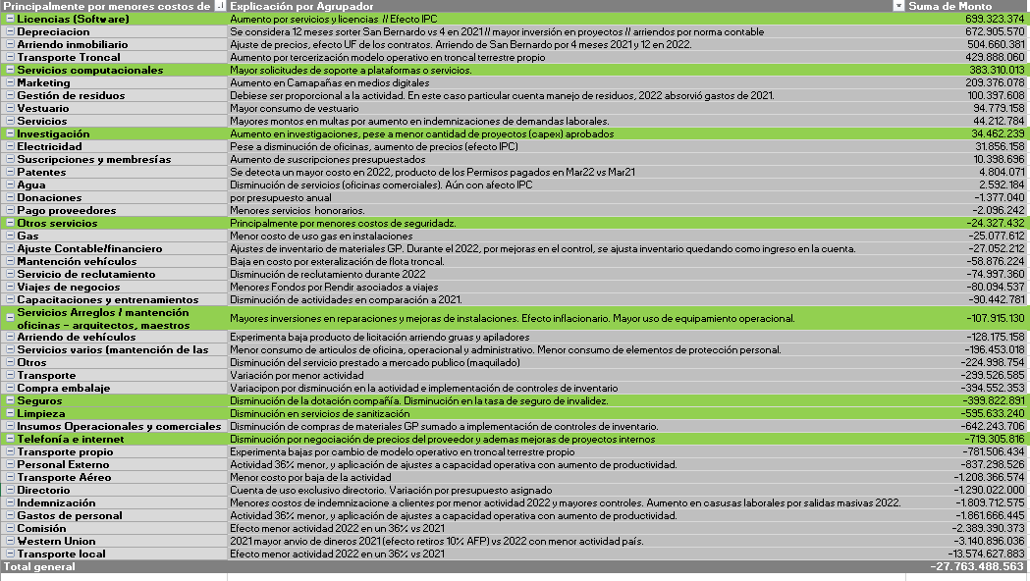

 |  |  |  |  |  |  |  |  |  |  |  |  |  |  |  |  |  |  |  |  |  | 545
 |  |  |  |  |  |  |  |  |  |  |  |  |  |  |  |  |  |  |  |  |  | 1064.4

7. Energia Electrica
CONSUMO DE ELECTRICIDAD

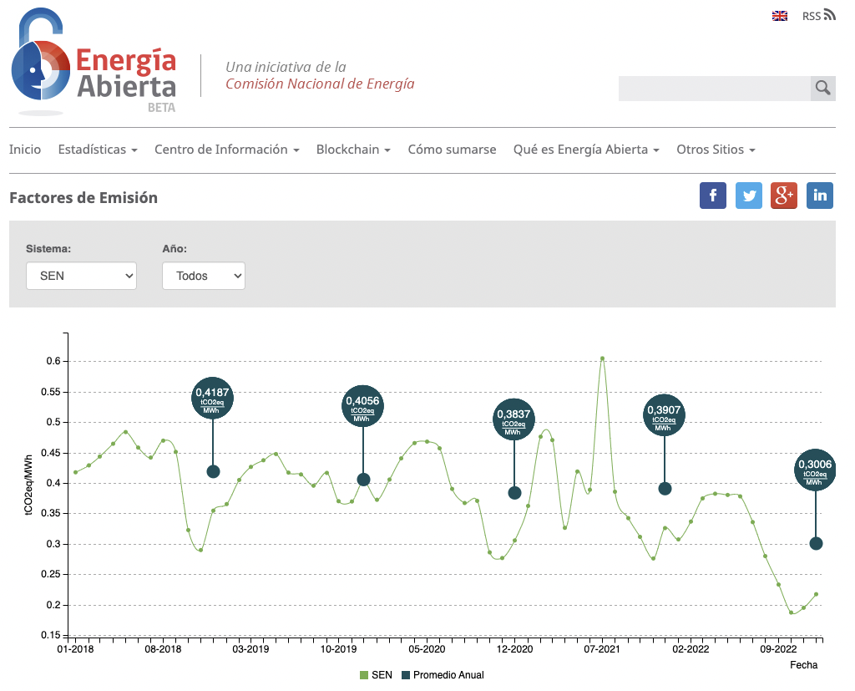
 | Por favor llene la siguiente información sobre el consumo de electricidad en sus instalaciones durante el año calendario 2021. |  |  |  |  |  |  |  |  |  |  | Demanda
 |  |  |  |  |  |  |  |  |  |  |  | 2021 | 32,943,152
 |  |  |  |  |  |  |  |  |  |  |  | 2022 | 19,105,834
 | TIPO DE RESPALDOS: | Facturas, registros internos de consumo, SAP u otros.
 | Recomendación: | En el caso de no contar con información de ciertas instalaciones, dejar en blanco la casilla de consumo (se extrapolará dependiendo la ubicación, metraje, tipo de unidad operativa y ubicación).
 |  |  |  |  |  |  |  | 4,917,011 |  | 1,073 | 271 | 2021 |  |  |  |  |  |  | 2022
 | 2022 |  |  |  |  |  |  |  |  | Directas | Indirectas | Resumen | Q | kWh | Directas | Indirectas | Total emisiones |  | Resumen | Q | kWh | Directas | Indirectas | Total emisiones | kwh
Q | Unidad operativa | Nombre sucursal | Región | Comuna | Zona | Tipo de electricidad | Cantidad | Unidad | Matriz | ton CO2-e | ton CO2-e |  |  |  | ton CO2-e | ton CO2-e |  |  |  |  |  | ton CO2-e | ton CO2-e |  | Variación
1 | CD | ENEA EXPRESS | METROPOLITANA DE SANTIAGO | PUDAHUEL | Rm | Cliente libre (no renovable) | Kwh | 925,454 | SEN | - | 50.9 | CD | 30 | 3,325,689 | 728 | 183 | 911 |  | CD | 28 | 3,106,939 | 515 | 171 | 686 | -7%
2 | CD | ENEA IV | METROPOLITANA DE SANTIAGO | PUDAHUEL | Rm | Cliente libre (no renovable) | Kwh | 499,817 | SEN | - | 27.5 | CO | 8 | 383,214 | 150 | 21 | 171 |  | CO | 8 | 191,820 | 58 | 11 | 68 | -100%
3 | CD | CD SAN BERNARDO | METROPOLITANA DE SANTIAGO | SAN BERNARDO | Rm | Compra de la matriz energética | Kwh | 344,420 | SEN | 104 | 19.0 | CR | 18 | 260,449 | 102 | 14 | 116 |  | CR | 12 | 139,021 | 42 | 8 | 49 | -87%
4 | CD | ENEA II | METROPOLITANA DE SANTIAGO | PUDAHUEL | RM | Compra de la matriz energética | Kwh | 185,453 | SEN | 56 | 10.2 | OFICINA PROPIA | 66 | 609,935 | 240 | 34 | 274 |  | OFICINA PROPIA | 54 | 551,717 | 173 | 30 | 203 | -11%
5 | CD | CDT CURAUMA | VALPARAISO | VALPARAISO | C- NORTE | Compra de la matriz energética | Kwh | 137,710 | SEN | 41 | 7.6 | FRANQUICIA | 124 | 918,162 | 372 | 50 | 422 |  | FRANQUICIA | 129 | 927,515 | 286 | 51 | 337 | 1%
6 | CD | CONCEPCION EXPRESS | BIOBIO | HUALPEN | Sur | Compra de la matriz energética | Kwh | 137,400 | SEN | 41 | 7.6 | Total | 246 | 5,497,449 | 1,592 | 302 | 1,894 |  | Total | 231 | 4,917,011 | 1,073 | 271 | 1,344 | -12%
7 | CD | PUERTO MONTT EXPRESS | LOS LAGOS | PUERTO MONTT | Austral | Compra de la matriz energética | Kwh | 127,740 | SEN | 38 | 7.0 | Descuento ERNC | 2 | 1,540,795 | 603 | - | 603 |  | Descuento ERNC | 2 | 1,425,271 | 425 | - | 425
8 | CD | IQUIQUE EXPRESS | TARAPACA | IQUIQUE | Norte | Compra de la matriz energética | Kwh | 115,860 | SEN | 35 | 6.4 | % ERNC |  | 28% |  |  |  |  | % ERNC |  | 29%
9 | CD | LOS ANGELES EXPRESS | BIOBIO | LOS ANGELES | Sur | Compra de la matriz energética | Kwh | 108,528 | SEN | 33 | 6.0
10 | CD | ANTOFAGASTA EXPRESS | ANTOFAGASTA | ANTOFAGASTA | Norte | Compra de la matriz energética | Kwh | 76,197 | SEN | 23 | 4.2 | Factores de emisión 2021 |  |  |  |  | Factores de emisión 2022 |  |  |  | Dif. | Dif %
11 | CD | CHILLAN EXPRESS | NUBLE | CHILLAN | Centro Sur | Compra de la matriz energética | Kwh | 71,172 | SEN | 21 | 3.9 | Electricidad- alcance 2 | SEN | 0.391 | kg CO2eq/kWh |  | Electricidad- alcance 2 | SEN | 0.300600000000 | kg CO2eq/kWh | -0.09 | 23%
12 | CO | CO CONCON | VALPARAISO | CONCON | Centro Norte | Compra de la matriz energética | Kwh | 66,720 | SEN | 20 | 3.7 |  | SEA | 0.725 | kg CO2eq/kWh |  |  | SEA | 0.724500000000 | kg CO2eq/kWh | 0.00 | 0%
13 | CR | QUILPUE CR | VALPARAISO | QUILPUE | C- NORTE | Compra de la matriz energética | Kwh | 56,436 | SEN | 17 | 3.1 |  | SEM | 0.593 | kg CO2eq/kWh |  |  | SEM | 0.592791666667 | kg CO2eq/kWh | 0.00 | 0%
14 | CO | CO PUERTO VARAS | LOS LAGOS | PUERTO VARAS | Austral | Compra de la matriz energética | Kwh | 50,040 | SEN | 15 | 2.8 | Electricidad- alcance 3 | SEN | 0.055 | kg CO2eq/kWh |  |  | ERNC | 0.000000000000 | kg CO2eq/kWh
15 | FRANQUICIA | PLAZA NORTE | METROPOLITANA DE SANTIAGO | HUECHURABA | RM | Compra de la matriz energética | Kwh | 44,707 | SEN | 13 | 2.5 |  | ERNC | 0.055 | kg CO2eq/kWh |  | Electricidad- alcance 3 | SEN | 0.055028169014 | kg CO2eq/kWh | 0.00 | 0%
16 | CD | VALDIVIA EXPRESS | LOS RÍOS | VALDIVIA | Sur | Compra de la matriz energética | Kwh | 43,692 | SEN | 13 | 2.4 |  |  |  |  |  |  | ERNC | 0.055028169014 | kg CO2eq/kWh | 0.00 | 0%
17 | OFICINA PROPIA | CURICO ALAMEDA | MAULE | CURICO | C- SUR | Compra de la matriz energética | Kwh | 41,228 | SEN | 12 | 2.3 | Efecto mejora del factor de emisión
18 | CD | SAN ANTONIO EXPRESS | VALPARAISO | SAN ANTONIO | Centro Norte | Compra de la matriz energética | Kwh | 40,752 | SEN | 12 | 2.2 |  |  | Directas | Indirectas | Total |  |  |  |  |  |  |  |  | https://www.diariosustentable.com/2023/01/2022-presenta-matriz-energetica-mas-limpia-de-los-ultimos-12-anos/
19 | CD | COPIAPO EXPRESS | ATACAMA | COPIAPO | Norte | Compra de la matriz energética | Kwh | 37,255 | SEN | 11 | 2.1 |  | emisiones 2022 con f.emisión 2021 CO2 | 1,364 | 271 | 1,635
20 | OFICINA PROPIA | COPIAPO LOS CARRERA | ATACAMA | COPIAPO | NORTE | Compra de la matriz energética | Kwh | 35,976 | SEN | 11 | 2.0 |  | efecto mejora factor de emision kwh |  |  | -291
21 | CD | OSORNO EXPRESS | LOS LAGOS | OSORNO | Austral | Compra de la matriz energética | Kwh | 32,804 | SEN | 10 | 1.8 |  | efecto mejora factor emision % |  |  | -15%
22 | OFICINA PROPIA | CONCEPCION MALL EL TREBOL | BIOBIO | CONCEPCION | SUR | Compra de la matriz energética | Kwh | 31,482 | SEN | 9 | 1.7
23 | CD | RANCAGUA EXPRESS | LIBERTADOR GRAL BERNARDO O HIGGINS | RANCAGUA | Centro Sur | Compra de la matriz energética | Kwh | 30,874 | SEN | 9 | 1.7
24 | FRANQUICIA | MAPOCHO | METROPOLITANA DE SANTIAGO | QUINTA NORMAL | RM | Compra de la matriz energética | Kwh | 30,282 | SEN | 9 | 1.7
25 | CD | TEMUCO EXPRESS | ARAUCANIA | PADRE LAS CASAS | Sur | Compra de la matriz energética | Kwh | 29,745 | SEN | 9 | 1.6 | Resumen / Indicadores Operacionales
26 | OFICINA PROPIA | TALCA VAROLI | MAULE | TALCA | C- SUR | Compra de la matriz energética | Kwh | 28,320 | SEN | 9 | 1.6 |  | 2021 | 2022 | Diferencia | Dif % | Justificación
27 | CD | SAN FELIPE EXPRESS | VALPARAISO | SAN FELIPE | Centro Norte | Compra de la matriz energética | Kwh | 26,607 | SEN | 8 | 1.5 | Consumo electrico | 5,497,449 | 4,917,011 | -580,438 | -11% | Menor cantidad de unidades (246 a 231) y menor consumo por instalacion de luces led (pasa de un 18% a un 77% de las instalaciones a nivel nacional con luces led)
28 | FRANQUICIA | PUENTE ALTO DOS | METROPOLITANA DE SANTIAGO | PUENTE ALTO | RM | Compra de la matriz energética | Kwh | 25,860 | SEN | 8 | 1.4 | intensidad kwh/pieza | 0.17 | 0.26 | 0.09 | 54% | No proporcional a la demanda por consumo fijo en instalaciones
29 | FRANQUICIA | PAJARITOS | METROPOLITANA DE SANTIAGO | MAIPU | RM | Compra de la matriz energética | Kwh | 23,143 | SEN | 7 | 1.3 | ERNC | 1,540,795 | 1,425,271 | -115,524 | -7% | Menor consumo de energia en ENEA
30 | FRANQUICIA | VICTORIA CENTRO | VALPARAISO | VALPARAISO | C- NORTE | Compra de la matriz energética | Kwh | 21,439 | SEN | 6 | 1.2 | % ERNC | 28% | 29% | 1% | 1% | Aumento 1%
31 | CD | CALAMA EXPRESS | ANTOFAGASTA | CALAMA | Norte | Compra de la matriz energética | Kwh | 21,065 | SEN | 6 | 1.2 | consumo electrico s/ERNC | 3,956,654 | 3,491,740 | -464,914 | -12%
32 | OFICINA PROPIA | COQUIMBO CENTRO EMPRESARIAL | COQUIMBO | COQUIMBO | C- NORTE | Compra de la matriz energética | Kwh | 21,000 | SEN | 6 | 1.2 | Factor emisión ponderado | 0.34 | 0.27 | -0.07 | -21% | Efecto mejora matriz energetica -20% y aumento 1% ERNC en el total del consumo
33 | OFICINA PROPIA | PUNTA ARENAS MENENDEZ | MAGALLANES Y LA ANTARTICA CHILENA | PUNTA ARENAS | AUSTRAL | Compra de la matriz energética | Kwh | 19,888 | SEM | 12 | 1.1 | cantidad de unidades | 246 | 231 | -15 | -6% | Menor cantidad de unidades 246 a 231 por menor demanda
34 | CR | CASTRO CR | LOS LAGOS | CASTRO | Austral | Compra de la matriz energética | Kwh | 19,116 | SEN | 6 | 1.1 | kwh/unidad | 22,347 | 21,286 | -1,062 | -5% | Menor consumo por instalacion luces led
35 | FRANQUICIA | APUMANQUE DOS | METROPOLITANA DE SANTIAGO | LAS CONDES | RM | Compra de la matriz energética | Kwh | 18,264 | SEN | 5 | 1.0 | kwh/CD | 183,248 | 175,608 | -7,641 | -4% | Menor consumo por instalacion luces led
36 | OFICINA PROPIA | BRASIL | METROPOLITANA DE SANTIAGO | SANTIAGO CENTRO | RM | Compra de la matriz energética | Kwh | 17,678 | SEN | 5 | 1.0 | kwh/oficina+franquicia | 28,934 | 26,869 | -2,065 | -7% | Menor consumo por instalacion luces led
37 | OFICINA PROPIA | BILBAO | METROPOLITANA DE SANTIAGO | PROVIDENCIA | RM | Compra de la matriz energética | Kwh | 17,640 | SEN | 5 | 1.0 | Emisiones tCO2 | 1,894 | 1,344 | -550 | -29% | 1) Mejora de factor de emisión de matriz energetica nacional de un -23% (-18%) 2) Menor consumo electrico por instalaciones LED y menor cantidad de unidades (-11%) 3) Aumento de consumo ERNC respecto del total (+1%)
38 | OFICINA PROPIA | ANTOFAGASTA BAQUEDANO | ANTOFAGASTA | ANTOFAGASTA | NORTE | Compra de la matriz energética | Kwh | 17,488 | SEN | 5 | 1.0 | Emisión por pieza kgco2/pieza | 0.06 | 0.07 | 0.01 | 22% | Reduccion de emisiones totales (-29%) no es proporcional a la baja de demanda (-42%) por consumo fijo en instalaciones. Intensidad energetica por pieza aumenta +54%, sin embargo la mejora del factor de emisión contribuye a reducir -32%
39 | FRANQUICIA | ALAMEDA LIBERTADOR B OHIGGINS | METROPOLITANA DE SANTIAGO | SANTIAGO CENTRO | RM | Compra de la matriz energética | Kwh | 17,160 | SEN | 5 | 0.9
40 | CR | LINARES CR | MAULE | LINARES | Centro Sur | Compra de la matriz energética | Kwh | 17,119 | SEN | 5 | 0.9
41 | CO | CO SANTIAGO CENTRO | METROPOLITANA DE SANTIAGO | SANTIAGO CENTRO | Rm | Compra de la matriz energética | Kwh | 16,746 | SEN | 5 | 0.9 |  |  |  |  | -199.97447575
42 | CD | ARICA EXPRESS | ARICA Y PARINACOTA | ARICA | Norte | Compra de la matriz energética | Kwh | 16,461 | SEN | 5 | 0.9
43 | CD | SAN FERNANDO EXPRESS | LIBERTADOR GRAL BERNARDO O HIGGINS | SAN FERNANDO | Centro Sur | Compra de la matriz energética | Kwh | 16,159 | SEN | 5 | 0.9
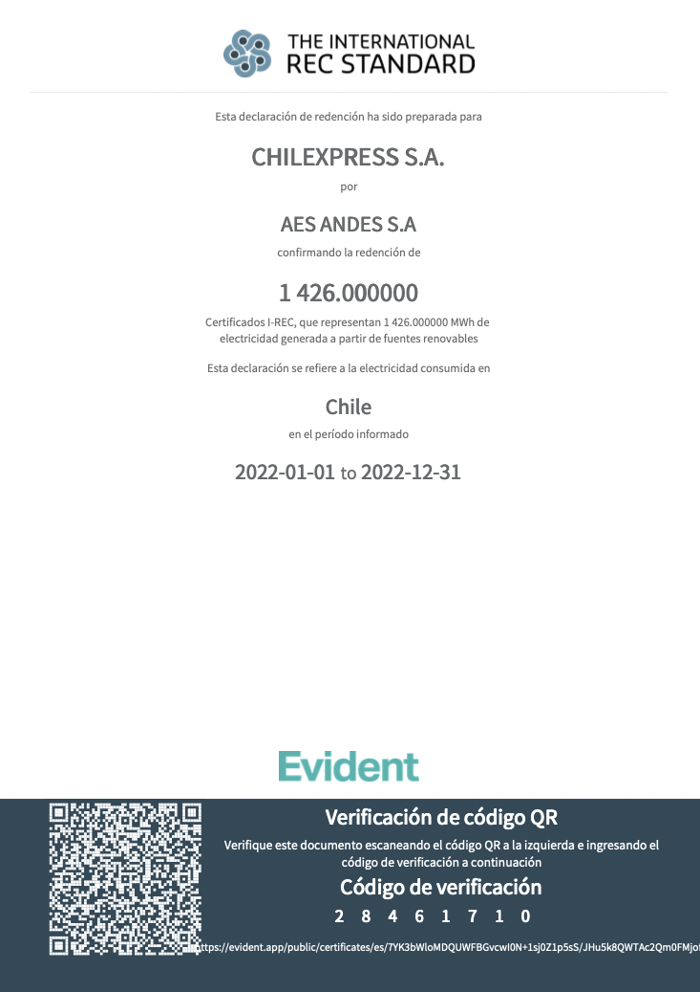
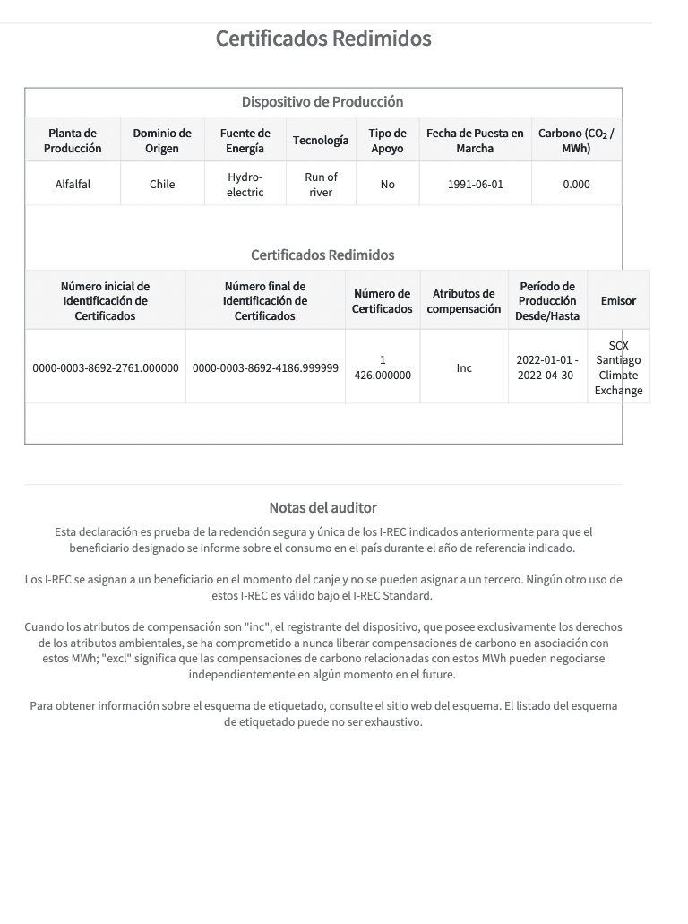
44 | OFICINA PROPIA | ANTOFAGASTA ARAUCO | ANTOFAGASTA | ANTOFAGASTA | NORTE | Compra de la matriz energética | Kwh | 15,648 | SEN | 5 | 0.9
45 | OFICINA PROPIA | CHILLAN CINCO DE ABRIL | NUBLE | CHILLAN | C- SUR | Compra de la matriz energética | Kwh | 15,548 | SEN | 5 | 0.9
46 | FRANQUICIA | QUILLOTA RENE CORTAZAR | VALPARAISO | QUILPUE | Centro Norte | Compra de la matriz energética | Kwh | 15,535 | SEN | 5 | 0.9
47 | OFICINA PROPIA | PUERTO MONTT CENTRO | LOS LAGOS | PUERTO MONTT | AUSTRAL | Compra de la matriz energética | Kwh | 15,384 | SEN | 5 | 0.8
48 | CR | LAS CONDES CR | METROPOLITANA DE SANTIAGO | LAS CONDES | Rm | Compra de la matriz energética | Kwh | 15,165 | SEN | 5 | 0.8
49 | CD | PUNTA ARENAS EXPRESS | MAGALLANES Y LA ANTARTICA CHILENA | PUNTA ARENAS | Austral | Compra de la matriz energética | Kwh | 15,159 | SEM | 9 | 0.8
50 | FRANQUICIA | CURICO CENTRO | MAULE | CURICO | C- SUR | Compra de la matriz energética | Kwh | 15,024 | SEN | 5 | 0.8
51 | CD | QUILLOTA EXPRESS | VALPARAISO | QUILLOTA | Centro Norte | Compra de la matriz energética | Kwh | 14,912 | SEN | 4 | 0.8
52 | CO | CO HUECHURABA | METROPOLITANA DE SANTIAGO | HUECHURABA | Rm | Compra de la matriz energética | Kwh | 14,738 | SEN | 4 | 0.8
53 | FRANQUICIA | PUERTO MONTT IBAÑEZ DOS | LOS LAGOS | PUERTO MONTT | AUSTRAL | Compra de la matriz energética | Kwh | 14,668 | SEN | 4 | 0.8
54 | CO | CO MACUL | METROPOLITANA DE SANTIAGO | MACUL | Rm | Compra de la matriz energética | Kwh | 14,602 | SEN | 4 | 0.8
55 | FRANQUICIA | MACUL | METROPOLITANA DE SANTIAGO | MACUL | RM | Compra de la matriz energética | Kwh | 14,602 | SEN | 4 | 0.8
56 | OFICINA PROPIA | CASTRO | LOS LAGOS | CASTRO | AUSTRAL | Compra de la matriz energética | Kwh | 13,880 | SEN | 4 | 0.8
57 | FRANQUICIA | EL BOSQUE NORTE | METROPOLITANA DE SANTIAGO | LAS CONDES | RM | Compra de la matriz energética | Kwh | 13,471 | SEN | 4 | 0.7
58 | FRANQUICIA | VITACURA CAMINO DE ASIS | METROPOLITANA DE SANTIAGO | VITACURA | RM | Compra de la matriz energética | Kwh | 13,407 | SEN | 4 | 0.7
59 | OFICINA PROPIA | LA SERENA CORDOVEZ | COQUIMBO | LA SERENA | C- NORTE | Compra de la matriz energética | Kwh | 13,343 | SEN | 4 | 0.7
60 | FRANQUICIA | TEMUCO CAUPOLICAN | ARAUCANIA | TEMUCO | SUR | Compra de la matriz energética | Kwh | 13,316 | SEN | 4 | 0.7
61 | CO | CO LOS VILOS | COQUIMBO | LOS VILOS | Centro norte | Compra de la matriz energética | Kwh | 13,285 | SEN | 4 | 0.7
62 | OFICINA PROPIA | BODEGA SAN FRANCISCO | METROPOLITANA DE SANTIAGO | PUDAHUEL | RM | Compra de la matriz energética | Kwh | 12,744 | SEN | 4 | 0.7
63 | FRANQUICIA | MELIPILLA | METROPOLITANA DE SANTIAGO | MELIPILLA | RM | Compra de la matriz energética | Kwh | 12,744 | SEN | 4 | 0.7
64 | CO | CO QUELLON | LOS LAGOS | QUELLON | AUSTRAL | Compra de la matriz energética | Kwh | 12,713 | SEN | 4 | 0.7
65 | CD | CD SAN PEDRO DE LA PAZ | BIOBIO | SAN PEDRO DE LA PAZ | Sur | Compra de la matriz energética | Kwh | 12,692 | SEN | 4 | 0.7
66 | FRANQUICIA | DO COYANCURA | METROPOLITANA DE SANTIAGO | PROVIDENCIA | RM | Compra de la matriz energética | Kwh | 12,492 | SEN | 4 | 0.7
67 | FRANQUICIA | PROVIDENCIA STA MAGDALENA | METROPOLITANA DE SANTIAGO | PROVIDENCIA | RM | Compra de la matriz energética | Kwh | 12,428 | SEN | 4 | 0.7
68 | FRANQUICIA | SANTIAGO SAN MIGUEL | METROPOLITANA DE SANTIAGO | SAN MIGUEL | RM | Compra de la matriz energética | Kwh | 12,043 | SEN | 4 | 0.7
69 | OFICINA PROPIA | ABATE MOLINA | METROPOLITANA DE SANTIAGO | SANTIAGO CENTRO | RM | Compra de la matriz energética | Kwh | 11,917 | SEN | 4 | 0.7
70 | OFICINA PROPIA | SANTA CRUZ | LIBERTADOR GRAL BERNARDO O HIGGINS | SANTA CRUZ | C- SUR | Compra de la matriz energética | Kwh | 11,916 | SEN | 4 | 0.7
71 | FRANQUICIA | OSORNO OHIGGINS | LOS LAGOS | OSORNO | AUSTRAL | Compra de la matriz energética | Kwh | 11,904 | SEN | 4 | 0.7
72 | CD | COYHAIQUE EXPRESS | AISEN DEL GRAL C IBANEZ DEL CAMPO | COYHAIQUE | Austral | Compra de la matriz energética | Kwh | 11,765 | SEA | 9 | 0.6
73 | FRANQUICIA | TALCA CATORCE ORIENTE | MAULE | TALCA | C- SUR | Compra de la matriz energética | Kwh | 11,274 | SEN | 3 | 0.6
74 | CD | CD CURICO | MAULE | CURICO | SUR | Compra de la matriz energética | Kwh | 10,896 | SEN | 3 | 0.6
75 | OFICINA PROPIA | LA SERENA AMUNATEGUI | COQUIMBO | LA SERENA | C- NORTE | Compra de la matriz energética | Kwh | 10,752 | SEN | 3 | 0.6
76 | FRANQUICIA | TEMUCO PORTALES | ARAUCANIA | TEMUCO | SUR | Compra de la matriz energética | Kwh | 10,742 | SEN | 3 | 0.6
77 | OFICINA PROPIA | SANTIAGO MATUCANA | METROPOLITANA DE SANTIAGO | SANTIAGO CENTRO | RM | Compra de la matriz energética | Kwh | 10,725 | SEN | 3 | 0.6
78 | FRANQUICIA | DO PATRONATO | METROPOLITANA DE SANTIAGO | RECOLETA | RM | Compra de la matriz energética | Kwh | 10,704 | SEN | 3 | 0.6
79 | FRANQUICIA | MALL PLAZA VESPUCIO | METROPOLITANA DE SANTIAGO | LA FLORIDA | RM | Compra de la matriz energética | Kwh | 10,704 | SEN | 3 | 0.6
80 | OFICINA PROPIA | VIÑA DEL MAR PLAZA LATORRE | VALPARAISO | VINA DEL MAR | C- NORTE | Compra de la matriz energética | Kwh | 10,310 | SEN | 3 | 0.6
81 | OFICINA PROPIA | CURICO MALL | MAULE | CURICO | C- SUR | Compra de la matriz energética | Kwh | 10,279 | SEN | 3 | 0.6
82 | FRANQUICIA | CARLOS ANTUNEZ | METROPOLITANA DE SANTIAGO | PROVIDENCIA | RM | Compra de la matriz energética | Kwh | 10,186 | SEN | 3 | 0.6
83 | FRANQUICIA | CHILLAN ISABEL RIQUELME | NUBLE | CHILLAN | C- SUR | Compra de la matriz energética | Kwh | 10,164 | SEN | 3 | 0.6
84 | FRANQUICIA | ASTURIAS | METROPOLITANA DE SANTIAGO | LAS CONDES | RM | Compra de la matriz energética | Kwh | 10,118 | SEN | 3 | 0.6
85 | FRANQUICIA | COYHAIQUE BILBAO | AISEN DEL GRAL C IBANEZ DEL CAMPO | COYHAIQUE | AUSTRAL | Compra de la matriz energética | Kwh | 10,060 | SEA | 7 | 0.6
86 | FRANQUICIA | MATTA | METROPOLITANA DE SANTIAGO | SANTIAGO CENTRO | RM | Compra de la matriz energética | Kwh | 9,921 | SEN | 3 | 0.5
87 | FRANQUICIA | COPIAPO ATACAMA | ATACAMA | COPIAPO | NORTE | Compra de la matriz energética | Kwh | 9,868 | SEN | 3 | 0.5
88 | FRANQUICIA | RANCAGUA BUERAS | LIBERTADOR GRAL BERNARDO O HIGGINS | RANCAGUA | C- SUR | Compra de la matriz energética | Kwh | 9,842 | SEN | 3 | 0.5
89 | CR | VALLENAR CR | ATACAMA | VALLENAR | Norte | Compra de la matriz energética | Kwh | 9,526 | SEN | 3 | 0.5
90 | FRANQUICIA | OVALLE EXPRESS | COQUIMBO | OVALLE | Centro Norte | Compra de la matriz energética | Kwh | 9,305 | SEN | 3 | 0.5
91 | OFICINA PROPIA | RANCAGUA CAMPOS | LIBERTADOR GRAL BERNARDO O HIGGINS | RANCAGUA | C- SUR | Compra de la matriz energética | Kwh | 9,235 | SEN | 3 | 0.5
92 | FRANQUICIA | LA CALERA | VALPARAISO | LA CALERA | C- NORTE | Compra de la matriz energética | Kwh | 9,009 | SEN | 3 | 0.5
93 | FRANQUICIA | METRO TOBALABA | METROPOLITANA DE SANTIAGO | PROVIDENCIA | RM | Compra de la matriz energética | Kwh | 8,946 | SEN | 3 | 0.5
94 | FRANQUICIA | MALL PLAZA TOBALABA DOS | METROPOLITANA DE SANTIAGO | PUENTE ALTO | RM | Compra de la matriz energética | Kwh | 8,857 | SEN | 3 | 0.5
95 | FRANQUICIA | PUERTO MONTT CARDONAL | LOS LAGOS | PUERTO MONTT | AUSTRAL | Compra de la matriz energética | Kwh | 8,823 | SEN | 3 | 0.5
96 | FRANQUICIA | OSORNO FCO ERRAZURIZ | LOS LAGOS | OSORNO | AUSTRAL | Compra de la matriz energética | Kwh | 8,822 | SEN | 3 | 0.5
97 | FRANQUICIA | COLO COLO CENTRO | BIOBIO | LOS ANGELES | SUR | Compra de la matriz energética | Kwh | 8,805 | SEN | 3 | 0.5
98 | OFICINA PROPIA | TALCA 1 SUR | MAULE | TALCA | C- SUR | Compra de la matriz energética | Kwh | 8,713 | SEN | 3 | 0.5
99 | OFICINA PROPIA | IQUIQUE VIVAR | TARAPACA | IQUIQUE | NORTE | Compra de la matriz energética | Kwh | 8,698 | SEN | 3 | 0.5
100 | FRANQUICIA | COQUIMBO CENTRO | COQUIMBO | COQUIMBO | C- NORTE | Compra de la matriz energética | Kwh | 8,685 | SEN | 3 | 0.5
101 | FRANQUICIA | RANCAGUA AV CACHAPOAL | LIBERTADOR GRAL BERNARDO O HIGGINS | RANCAGUA | C- SUR | Compra de la matriz energética | Kwh | 8,589 | SEN | 3 | 0.5
102 | CR | SAN BERNARDO CR | METROPOLITANA DE SANTIAGO | SAN BERNARDO | Rm | Compra de la matriz energética | Kwh | 8,554 | SEN | 3 | 0.5
103 | OFICINA PROPIA | SANTIAGO VICUNA MACKENNA | METROPOLITANA DE SANTIAGO | SANTIAGO CENTRO | RM | Compra de la matriz energética | Kwh | 8,422 | SEN | 3 | 0.5 | Fuente | Categorías | Considerada | Demanda 2022 | Cantidad | Unidad | Tipo | Conversión a kWh
104 | FRANQUICIA | CONCEPCION OHIGGINS | BIOBIO | CONCEPCION | SUR | Compra de la matriz energética | Kwh | 8,360 | SEN | 3 | 0.5 | Combustible | Distribución propia (furgones) | SI | 19,105,834 | 456,447 | Lts | Diesel | 4,409,278
105 | CD | TALCA EXPRESS | MAULE | TALCA | Centro Sur | Compra de la matriz energética | Kwh | 8,317 | SEN | 3 | 0.5 | Combustible | Distribución propia (motos) | SI |  | 42,804 | Lts | Diesel | 413,487
106 | OFICINA PROPIA | VIÑA DEL MAR SIMON BOLIVAR | VALPARAISO | VINA DEL MAR | C- NORTE | Compra de la matriz energética | Kwh | 8,304 | SEN | 2 | 0.5 | Combustible | Distribución propia (VEs) | SI |  | 147,209 | kWh | Electricidad | 147,209
107 | FRANQUICIA | LOS DOMINICOS | METROPOLITANA DE SANTIAGO | LAS CONDES | RM | Compra de la matriz energética | Kwh | 8,243 | SEN | 2 | 0.5 | Combustible | Distribución externa | NO |  | 1,920,607 | Lts | Diesel | -
108 | CD | LA SERENA EXPRESS | COQUIMBO | LA SERENA | Centro Norte | Compra de la matriz energética | Kwh | 8,033 | SEN | 2 | 0.4 | Combustible | Transporte troncal propio | SI |  | 452,116 | Lts | Diesel | 4,367,441
109 | FRANQUICIA | RAMON PICARTE | LOS RIOS | VALDIVIA | SUR | Compra de la matriz energética | Kwh | 7,988 | SEN | 2 | 0.4 | Combustible | Transporte troncal externo | No |  | 1,064,449 | Lts | Diesel | -
110 | OFICINA PROPIA | ALTO HOSPICIO | TARAPACA | ALTO HOSPICIO | NORTE | Compra de la matriz energética | Kwh | 7,971 | SEN | 2 | 0.4 | Consumo electrico | Compra de electricidad | SI |  | 4,917,011 | kWh | Diesel | 4,917,011
111 | OFICINA PROPIA | CALAMA MALL | ANTOFAGASTA | CALAMA | NORTE | Compra de la matriz energética | Kwh | 7,880 | SEN | 2 | 0.4 | Combustible | Fuentes fijas generadores | SI |  | 4,199 | Lts | Diesel | 40,562
112 | FRANQUICIA | BANDERA | METROPOLITANA DE SANTIAGO | SANTIAGO CENTRO | RM | Compra de la matriz energética | Kwh | 7,639 | SEN | 2 | 0.4 | Combustible | Fuentes fijas calefacción | SI |  | 12 | Lts | Gas Natural | 129
113 | FRANQUICIA | TALAGANTE | METROPOLITANA DE SANTIAGO | TALAGANTE | RM | Compra de la matriz energética | Kwh | 7,608 | SEN | 2 | 0.4 |  |  |  |  | 9,004,854 | GRI |  |  | Comentario
114 | OFICINA PROPIA | NUCLEO OCHAGAVIA | METROPOLITANA DE SANTIAGO | PEDRO AGUIRRE CERDA | RM | Compra de la matriz energética | Kwh | 7,517 | SEN | 2 | 0.4 |  |  |  |  |  | 302-1 | Total | 14,295,117 | De acuerdo a la definición del indicador, solo consideramos la energía consumida por el transporte propio, las instalaciones propias o controladas por la empresa y el consumo de combustible de las fuentes fijas
115 | FRANQUICIA | IRARRAZAVAL | METROPOLITANA DE SANTIAGO | NUNOA | RM | Compra de la matriz energética | Kwh | 7,394 | SEN | 2 | 0.4 | Conversiones |  |  |  |  | 302-3 | Intensidad energetica | 0.7
116 | FRANQUICIA | SAN FERNANDO | LIBERTADOR GRAL BERNARDO O HIGGINS | SAN FERNANDO | C- SUR | Compra de la matriz energética | Kwh | 7,380 | SEN | 2 | 0.4 | kWh | kcal |  |  |  | N/A | Consumo electrico | 4,917,011
117 | FRANQUICIA | TALCAHUANO DOS | BIOBIO | TALCAHUANO | SUR | Compra de la matriz energética | Kwh | 7,281 | SEN | 2 | 0.4 | 0.00116222 | 1 |  |  |  | N/A | Cosnumo electrico ERNC | 1,425,271
118 | FRANQUICIA | ARICA VEINTIUNO DE MAYO | ARICA Y PARINACOTA | ARICA | NORTE | Compra de la matriz energética | Kwh | 7,268 | SEN | 2 | 0.4 | 1 | 860 | Enel X |  |  | 302-4 | % ERNC Consumo | 29%
119 | OFICINA PROPIA | CALAMA ABAROA | ANTOFAGASTA | CALAMA | NORTE | Compra de la matriz energética | Kwh | 7,163 | SEN | 2 | 0.4 | Diesel (1 lt) | kWh |  |  |  | N/A | Consumo combustible | 9,378,106
120 | FRANQUICIA | MACUL CAMINO AGRICOLA | METROPOLITANA DE SANTIAGO | MACUL | RM | Compra de la matriz energética | Kwh | 6,983 | SEN | 2 | 0.4 | 1 | 9.66 | Enel X |  |  | N/A | % ERNC combustible | 2%
121 | FRANQUICIA | VIVACETA | METROPOLITANA DE SANTIAGO | INDEPENDENCIA | RM | Compra de la matriz energética | Kwh | 6,901 | SEN | 2 | 0.4 | Gas (1 m3) | kWh
122 | OFICINA PROPIA | VILLARRICA | ARAUCANIA | VILLARRICA | SUR | Compra de la matriz energética | Kwh | 6,816 | SEN | 2 | 0.4 | 1 | 10.86 | http://old.acee.cl/576/articles-59153_doc_pdf.pdf
123 | OFICINA PROPIA | FLEMING | METROPOLITANA DE SANTIAGO | LAS CONDES | RM | Compra de la matriz energética | Kwh | 6,707 | SEN | 2 | 0.4
124 | FRANQUICIA | MALL PLAZA SUR | METROPOLITANA DE SANTIAGO | SAN BERNARDO | RM | Compra de la matriz energética | Kwh | 6,651 | SEN | 2 | 0.4
125 | FRANQUICIA | PEDRO FONTOVA | METROPOLITANA DE SANTIAGO | HUECHURABA | RM | Compra de la matriz energética | Kwh | 6,624 | SEN | 2 | 0.4
126 | FRANQUICIA | CONCEPCION MAIPU DOS | BIOBIO | CONCEPCION | SUR | Compra de la matriz energética | Kwh | 6,609 | SEN | 2 | 0.4
127 | OFICINA PROPIA | PUCON | ARAUCANIA | PUCON | SUR | Compra de la matriz energética | Kwh | 6,598 | SEN | 2 | 0.4
128 | FRANQUICIA | TEMUCO AV ALEMANIA | ARAUCANIA | TEMUCO | SUR | Compra de la matriz energética | Kwh | 6,577 | SEN | 2 | 0.4
129 | FRANQUICIA | CIUDAD EMPRESARIAL DOS | METROPOLITANA DE SANTIAGO | HUECHURABA | RM | Compra de la matriz energética | Kwh | 6,492 | SEN | 2 | 0.4
130 | FRANQUICIA | VALLENAR | ATACAMA | VALLENAR | NORTE | Compra de la matriz energética | Kwh | 6,360 | SEN | 2 | 0.3
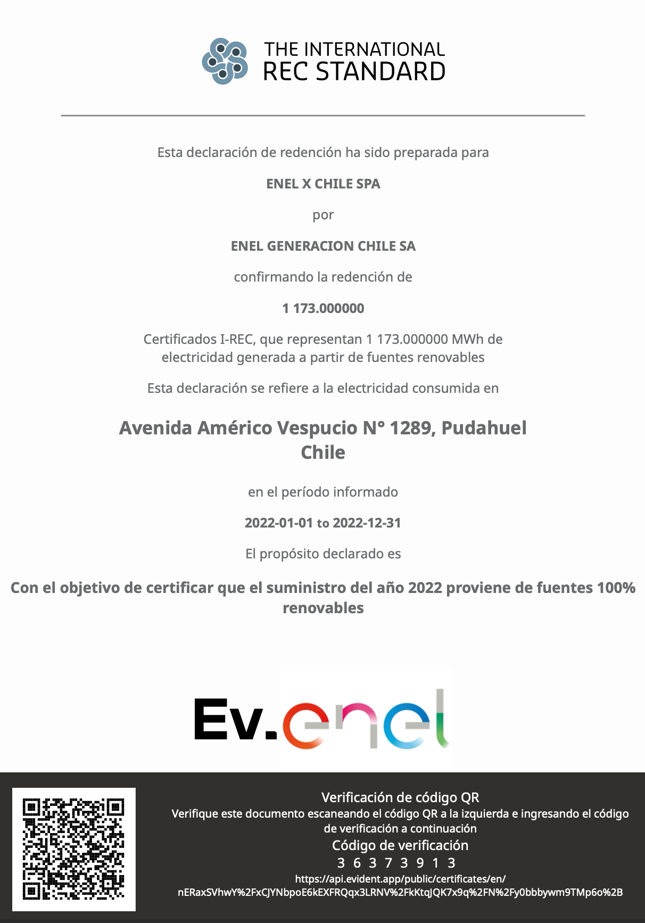
131 | FRANQUICIA | AVENIDA PAJARITOS FR | METROPOLITANA DE SANTIAGO | MAIPU | RM | Compra de la matriz energética | Kwh | 6,312 | SEN | 2 | 0.3
132 | FRANQUICIA | CONCEPCION ROTONDA GENERAL BONILLA | BIOBIO | CONCEPCION | SUR | Compra de la matriz energética | Kwh | 6,214 | SEN | 2 | 0.3
133 | FRANQUICIA | PLAZA EGAÑA | METROPOLITANA DE SANTIAGO | NUNOA | RM | Compra de la matriz energética | Kwh | 6,080 | SEN | 2 | 0.3
134 | OFICINA PROPIA | RENCA | METROPOLITANA DE SANTIAGO | RENCA | RM | Compra de la matriz energética | Kwh | 6,035 | SEN | 2 | 0.3
135 | FRANQUICIA | CONCEPCION PRAT DOS | BIOBIO | CONCEPCION | SUR | Compra de la matriz energética | Kwh | 5,997 | SEN | 2 | 0.3
136 | FRANQUICIA | VIÑA SAN ANTONIO | VALPARAISO | VINA DEL MAR | C- NORTE | Compra de la matriz energética | Kwh | 5,992 | SEN | 2 | 0.3
137 | FRANQUICIA | MANUEL MONTT | METROPOLITANA DE SANTIAGO | PROVIDENCIA | RM | Compra de la matriz energética | Kwh | 5,941 | SEN | 2 | 0.3
138 | FRANQUICIA | CONCEPCION COLO COLO | BIOBIO | CONCEPCION | SUR | Compra de la matriz energética | Kwh | 5,838 | SEN | 2 | 0.3
139 | FRANQUICIA | SANTIAGO CATEDRAL | METROPOLITANA DE SANTIAGO | SANTIAGO CENTRO | RM | Compra de la matriz energética | Kwh | 5,728 | SEN | 2 | 0.3
140 | FRANQUICIA | QUILPUE CENTRO | VALPARAISO | QUILPUE | C- NORTE | Compra de la matriz energética | Kwh | 5,621 | SEN | 2 | 0.3
141 | FRANQUICIA | LA DEHESA | METROPOLITANA DE SANTIAGO | LO BARNECHEA | RM | Compra de la matriz energética | Kwh | 5,579 | SEN | 2 | 0.3
142 | FRANQUICIA | PROVIDENCIA SANTA BEATRIZ | METROPOLITANA DE SANTIAGO | PROVIDENCIA | RM | Compra de la matriz energética | Kwh | 5,579 | SEN | 2 | 0.3
143 | FRANQUICIA | ESTACION CENTRAL FR | METROPOLITANA DE SANTIAGO | ESTACION CENTRAL | RM | Compra de la matriz energética | Kwh | 5,556 | SEN | 2 | 0.3
144 | FRANQUICIA | LA CISTERNAS DOS | METROPOLITANA DE SANTIAGO | LA CISTERNA | RM | Compra de la matriz energética | Kwh | 5,555 | SEN | 2 | 0.3
145 | FRANQUICIA | BUIN BALMACEDA | METROPOLITANA DE SANTIAGO | BUIN | RM | Compra de la matriz energética | Kwh | 5,436 | SEN | 2 | 0.3
146 | FRANQUICIA | SANTA ROSA | METROPOLITANA DE SANTIAGO | SAN JOAQUIN | RM | Compra de la matriz energética | Kwh | 5,424 | SEN | 2 | 0.3
147 | FRANQUICIA | LINARES PLAZA | MAULE | LINARES | C- SUR | Compra de la matriz energética | Kwh | 5,337 | SEN | 2 | 0.3
148 | FRANQUICIA | VILLA ALEMANA | VALPARAISO | VILLA ALEMANA | C- NORTE | Compra de la matriz energética | Kwh | 5,328 | SEN | 2 | 0.3
149 | FRANQUICIA | LA REINA PRINCIPE DE GALES | METROPOLITANA DE SANTIAGO | LA REINA | RM | Compra de la matriz energética | Kwh | 5,282 | SEN | 2 | 0.3
150 | FRANQUICIA | WALLMART GRAN AVENIDA | METROPOLITANA DE SANTIAGO | SAN MIGUEL | RM | Compra de la matriz energética | Kwh | 5,215 | SEN | 2 | 0.3
151 | OFICINA PROPIA | MALL PLAZA COPIAPO | ATACAMA | COPIAPO | NORTE | Compra de la matriz energética | Kwh | 5,106 | SEN | 2 | 0.3
152 | FRANQUICIA | LOS ANDES CENTRO | VALPARAISO | LOS ANDES | C- NORTE | Compra de la matriz energética | Kwh | 5,074 | SEN | 2 | 0.3
153 | FRANQUICIA | SANTIAGO GALERIA ESPAÑA | METROPOLITANA DE SANTIAGO | SANTIAGO CENTRO | RM | Compra de la matriz energética | Kwh | 5,017 | SEN | 2 | 0.3
154 | FRANQUICIA | GILBERTO FUENZALIDA LAS CONDES | METROPOLITANA DE SANTIAGO | LAS CONDES | RM | Compra de la matriz energética | Kwh | 4,906 | SEN | 1 | 0.3
155 | OFICINA PROPIA | MALL PLAZA MIRADOR BIO BIO | BIOBIO | CONCEPCION | SUR | Compra de la matriz energética | Kwh | 4,901 | SEN | 1 | 0.3
156 | CR | ANGOL CR | ARAUCANIA | ANGOL | Sur | Compra de la matriz energética | Kwh | 4,896 | SEN | 1 | 0.3
157 | OFICINA PROPIA | ANCUD | LOS LAGOS | ANCUD | AUSTRAL | Compra de la matriz energética | Kwh | 4,875 | SEN | 1 | 0.3
158 | FRANQUICIA | SAN FELIPE CENTRO | VALPARAISO | SAN FELIPE | C- NORTE | Compra de la matriz energética | Kwh | 4,711 | SEN | 1 | 0.3
159 | OFICINA PROPIA | RECOLETA GAMERO | METROPOLITANA DE SANTIAGO | RECOLETA | RM | Compra de la matriz energética | Kwh | 4,680 | SEN | 1 | 0.3
160 | FRANQUICIA | ANTOFAGASTA COSTANERA | ANTOFAGASTA | ANTOFAGASTA | NORTE | Compra de la matriz energética | Kwh | 4,668 | SEN | 1 | 0.3
161 | OFICINA PROPIA | ARICA SANTA MARIA | ARICA Y PARINACOTA | ARICA | NORTE | Compra de la matriz energética | Kwh | 4,653 | SEN | 1 | 0.3
162 | FRANQUICIA | MALL PLAZA TOTTUS | BIOBIO | LOS ANGELES | SUR | Compra de la matriz energética | Kwh | 4,626 | SEN | 1 | 0.3
163 | OFICINA PROPIA | MEJILLONES | ANTOFAGASTA | MEJILLONES | NORTE | Compra de la matriz energética | Kwh | 4,588 | SEN | 1 | 0.3
164 | FRANQUICIA | ISLA TEJA VALDIVIA | LOS RIOS | VALDIVIA | SUR | Compra de la matriz energética | Kwh | 4,557 | SEN | 1 | 0.3
165 | FRANQUICIA | VESPUCIO EL ROSAL | METROPOLITANA DE SANTIAGO | MAIPU | RM | Compra de la matriz energética | Kwh | 4,509 | SEN | 1 | 0.2
166 | FRANQUICIA | COYHAIQUE 21 DE MAYO | AISEN DEL GRAL C IBANEZ DEL CAMPO | COYHAIQUE | AUSTRAL | Compra de la matriz energética | Kwh | 4,446 | SEA | 3 | 0.2
167 | FRANQUICIA | VALPARAISO BRASIL | VALPARAISO | VALPARAISO | C- NORTE | Compra de la matriz energética | Kwh | 4,446 | SEN | 1 | 0.2
168 | OFICINA PROPIA | EL TAMARUGO | METROPOLITANA DE SANTIAGO | VITACURA | RM | Compra de la matriz energética | Kwh | 4,422 | SEN | 1 | 0.2
169 | FRANQUICIA | OVALLE MIGUEL AGUIRRE | COQUIMBO | OVALLE | C- NORTE | Compra de la matriz energética | Kwh | 4,377 | SEN | 1 | 0.2
170 | FRANQUICIA | LIDER SANTA AMALIA | METROPOLITANA DE SANTIAGO | LA FLORIDA | RM | Compra de la matriz energética | Kwh | 4,354 | SEN | 1 | 0.2
171 | FRANQUICIA | MAIPU | METROPOLITANA DE SANTIAGO | MAIPU | RM | Compra de la matriz energética | Kwh | 4,351 | SEN | 1 | 0.2
172 | FRANQUICIA | SAN BORJA FR | METROPOLITANA DE SANTIAGO | ESTACION CENTRAL | RM | Compra de la matriz energética | Kwh | 4,292 | SEN | 1 | 0.2
173 | OFICINA PROPIA | PLAZA EL BOSQUE | METROPOLITANA DE SANTIAGO | EL BOSQUE | RM | Compra de la matriz energética | Kwh | 4,228 | SEN | 1 | 0.2
174 | OFICINA PROPIA | PUNTA ARENAS ESPAÑA | MAGALLANES Y LA ANTARTICA CHILENA | PUNTA ARENAS | AUSTRAL | Compra de la matriz energética | Kwh | 4,179 | SEM | 2 | 0.2
175 | OFICINA PROPIA | METRO PAJARITOS | METROPOLITANA DE SANTIAGO | LO PRADO | RM | Compra de la matriz energética | Kwh | 4,151 | SEN | 1 | 0.2
176 | FRANQUICIA | SAN PEDRO DE LA PAZ DOS | BIOBIO | SAN PEDRO DE LA PAZ | SUR | Compra de la matriz energética | Kwh | 4,014 | SEN | 1 | 0.2
177 | FRANQUICIA | QUILLOTA FREIRE | VALPARAISO | QUILLOTA | C- NORTE | Compra de la matriz energética | Kwh | 3,995 | SEN | 1 | 0.2
178 | FRANQUICIA | SAN ANTONIO | VALPARAISO | SAN ANTONIO | C- NORTE | Compra de la matriz energética | Kwh | 3,965 | SEN | 1 | 0.2
179 | FRANQUICIA | CAMINO A MELIPILLA | METROPOLITANA DE SANTIAGO | CERRILLOS | RM | Compra de la matriz energética | Kwh | 3,909 | SEN | 1 | 0.2
180 | FRANQUICIA | SAN BERNARDO | METROPOLITANA DE SANTIAGO | SAN BERNARDO | RM | Compra de la matriz energética | Kwh | 3,879 | SEN | 1 | 0.2
181 | FRANQUICIA | PEÑALOLEN LOS PRESIDENTES | METROPOLITANA DE SANTIAGO | PENALOLEN | RM | Compra de la matriz energética | Kwh | 3,744 | SEN | 1 | 0.2
182 | FRANQUICIA | PUERTO VARAS | LOS LAGOS | PUERTO VARAS | AUSTRAL | Compra de la matriz energética | Kwh | 3,720 | SEN | 1 | 0.2
183 | CR | MAIPU CR | METROPOLITANA DE SANTIAGO | MAIPU | Rm | Compra de la matriz energética | Kwh | 3,629 | SEN | 1 | 0.2
184 | FRANQUICIA | SANTIAGO FRANKLIN | METROPOLITANA DE SANTIAGO | SANTIAGO CENTRO | RM | Compra de la matriz energética | Kwh | 3,592 | SEN | 1 | 0.2
185 | FRANQUICIA | METRO UNIVERSIDAD DE CHILE | METROPOLITANA DE SANTIAGO | SANTIAGO CENTRO | RM | Compra de la matriz energética | Kwh | 3,564 | SEN | 1 | 0.2
186 | FRANQUICIA | OVALLE MALL | COQUIMBO | OVALLE | C- NORTE | Compra de la matriz energética | Kwh | 3,444 | SEN | 1 | 0.2
187 | FRANQUICIA | MEJICANA PUNTA ARENAS | MAGALLANES Y LA ANTARTICA CHILENA | PUNTA ARENAS | AUSTRAL | Compra de la matriz energética | Kwh | 3,379 | SEM | 2 | 0.2
188 | FRANQUICIA | RECOLETA PATRONATO | METROPOLITANA DE SANTIAGO | RECOLETA | RM | Compra de la matriz energética | Kwh | 3,360 | SEN | 1 | 0.2
189 | FRANQUICIA | SANTIAGO PUENTE | METROPOLITANA DE SANTIAGO | SANTIAGO CENTRO | RM | Compra de la matriz energética | Kwh | 3,342 | SEN | 1 | 0.2
190 | FRANQUICIA | CONSISTORIAL | METROPOLITANA DE SANTIAGO | PENALOLEN | RM | Compra de la matriz energética | Kwh | 3,330 | SEN | 1 | 0.2
191 | OFICINA PROPIA | REÑACA | VALPARAISO | RENACA | C- NORTE | Compra de la matriz energética | Kwh | 3,317 | SEN | 1 | 0.2
192 | FRANQUICIA | PARQUE ARAUCO | METROPOLITANA DE SANTIAGO | LAS CONDES | RM | Compra de la matriz energética | Kwh | 3,310 | SEN | 1 | 0.2
193 | OFICINA PROPIA | MALL PLAZA EGAÑA | METROPOLITANA DE SANTIAGO | LA REINA | RM | Compra de la matriz energética | Kwh | 3,305 | SEN | 1 | 0.2
194 | FRANQUICIA | METRO MONEDA | METROPOLITANA DE SANTIAGO | SANTIAGO CENTRO | RM | Compra de la matriz energética | Kwh | 3,288 | SEN | 1 | 0.2
195 | FRANQUICIA | OHIGGINS QUILICURA | METROPOLITANA DE SANTIAGO | QUILICURA | RM | Compra de la matriz energética | Kwh | 3,060 | SEN | 1 | 0.2
196 | FRANQUICIA | CERRO EL PLOMO 5680 | METROPOLITANA DE SANTIAGO | LAS CONDES | RM | Compra de la matriz energética | Kwh | 2,994 | SEN | 1 | 0.2
197 | CO | CO VIÑA SIMON BOLIVAR | VALPARAISO | VINA DEL MAR | Centro Norte | Compra de la matriz energética | Kwh | 2,974 | SEN | 1 | 0.2
198 | OFICINA PROPIA | IQUIQUE SUR | TARAPACA | IQUIQUE | NORTE | Compra de la matriz energética | Kwh | 2,810 | SEN | 1 | 0.2
199 | FRANQUICIA | SUBCENTRO ESCUELA MILITAR | METROPOLITANA DE SANTIAGO | LAS CONDES | RM | Compra de la matriz energética | Kwh | 2,795 | SEN | 1 | 0.2
200 | FRANQUICIA | SANTIAGO APOQUINDO | METROPOLITANA DE SANTIAGO | LAS CONDES | RM | Compra de la matriz energética | Kwh | 2,735 | SEN | 1 | 0.2
201 | OFICINA PROPIA | LOMAS COLORADAS | BIOBIO | SAN PEDRO DE LA PAZ | SUR | Compra de la matriz energética | Kwh | 2,706 | SEN | 1 | 0.1
202 | OFICINA PROPIA | ZOFRI | TARAPACA | IQUIQUE | NORTE | Compra de la matriz energética | Kwh | 2,653 | SEN | 1 | 0.1
203 | FRANQUICIA | EL BELLOTO DOS | VALPARAISO | QUILPUE | C- NORTE | Compra de la matriz energética | Kwh | 2,628 | SEN | 1 | 0.1
204 | FRANQUICIA | LOS MILITARES | METROPOLITANA DE SANTIAGO | LAS CONDES | RM | Compra de la matriz energética | Kwh | 2,603 | SEN | 1 | 0.1
205 | OFICINA PROPIA | VALDIVIA CAMILO HENRIQUEZ | LOS RIOS | VALDIVIA | SUR | Compra de la matriz energética | Kwh | 2,539 | SEN | 1 | 0.1
206 | OFICINA PROPIA | EL SALVADOR | ATACAMA | DIEGO DE ALMAGRO | NORTE | Compra de la matriz energética | Kwh | 2,352 | SEN | 1 | 0.1
207 | FRANQUICIA | PLAZUELA LOS HEROES IQUIQUE | TARAPACA | IQUIQUE | NORTE | Compra de la matriz energética | Kwh | 2,275 | SEN | 1 | 0.1
208 | FRANQUICIA | SANTIAGO MERCED | METROPOLITANA DE SANTIAGO | SANTIAGO CENTRO | RM | Compra de la matriz energética | Kwh | 2,211 | SEN | 1 | 0.1
209 | FRANQUICIA | CHICUREO | METROPOLITANA DE SANTIAGO | COLINA | RM | Compra de la matriz energética | Kwh | 2,112 | SEN | 1 | 0.1
210 | FRANQUICIA | TOTTUS CIUDAD EMPRESARIAL | METROPOLITANA DE SANTIAGO | HUECHURABA | RM | Compra de la matriz energética | Kwh | 2,108 | SEN | 1 | 0.1
211 | FRANQUICIA | LIBERTAD CENTRO | VALPARAISO | VIÑA DEL MAR | C- NORTE | Compra de la matriz energética | Kwh | 2,041 | SEN | 1 | 0.1
212 | FRANQUICIA | VITACURA | METROPOLITANA DE SANTIAGO | VITACURA | RM | Compra de la matriz energética | Kwh | 1,969 | SEN | 1 | 0.1
213 | OFICINA PROPIA | CHEPICA | LIBERTADOR GRAL BERNARDO O HIGGINS | CHEPICA | C- SUR | Compra de la matriz energética | Kwh | 1,929 | SEN | 1 | 0.1
214 | CR | SAN MIGUEL CR | METROPOLITANA DE SANTIAGO | SAN MIGUEL | Rm | Compra de la matriz energética | Kwh | 1,841 | SEN | 1 | 0.1
215 | FRANQUICIA | LAS CONDES | METROPOLITANA DE SANTIAGO | LAS CONDES | Rm | Compra de la matriz energética | Kwh | 1,792 | SEN | 1 | 0.1
216 | FRANQUICIA | CHAMISERO | METROPOLITANA DE SANTIAGO | COLINA | RM | Compra de la matriz energética | Kwh | 1,344 | SEN | 0 | 0.1
217 | CR | CONCEPCION CR | BIOBIO | CONCEPCION | SUR | Compra de la matriz energética | Kwh | 1,339 | SEN | 0 | 0.1
218 | FRANQUICIA | LA FLORIDA | METROPOLITANA DE SANTIAGO | LA FLORIDA | RM | Compra de la matriz energética | Kwh | 1,191 | SEN | 0 | 0.1
219 | FRANQUICIA | QUILICURA BUENAVENTURA | METROPOLITANA DE SANTIAGO | QUILICURA | RM | Compra de la matriz energética | Kwh | 1,179 | SEN | 0 | 0.1
220 | OFICINA PROPIA | VIÑA LIBERTAD | VALPARAISO | VINA DEL MAR | C- NORTE | Compra de la matriz energética | Kwh | 1,110 | SEN | 0 | 0.1
221 | CR | CURICO CR | MAULE | CURICO | Centro Sur | Compra de la matriz energética | Kwh | 878 | SEN | 0 | 0.0
222 | FRANQUICIA | CONGRESO CENTRO | VALPARAISO | VALPARAISO | C- NORTE | Compra de la matriz energética | Kwh | 737 | SEN | 0 | 0.0
223 | FRANQUICIA | WALLMART PUENTE ALTO | METROPOLITANA DE SANTIAGO | PUENTE ALTO | RM | Compra de la matriz energética | Kwh | 672 | SEN | 0 | 0.0
224 | FRANQUICIA | MALL COSTANERA CENTER | METROPOLITANA DE SANTIAGO | PROVIDENCIA | RM | Compra de la matriz energética | Kwh | 644 | SEN | 0 | 0.0
225 | FRANQUICIA | MAIPU CORONEL SANTIAGO BUERAS | METROPOLITANA DE SANTIAGO | MAIPU | RM | Compra de la matriz energética | Kwh | 639 | SEN | 0 | 0.0
226 | FRANQUICIA | COLINA | METROPOLITANA DE SANTIAGO | COLINA | Rm | Compra de la matriz energética | Kwh | 624 | SEN | 0 | 0.0
227 | CR | QUILICURA CR | METROPOLITANA DE SANTIAGO | QUILICURA | Rm | Compra de la matriz energética | Kwh | 522 | SEN | 0 | 0.0
228 | FRANQUICIA | LAMPA ARTURO PRAT | METROPOLITANA DE SANTIAGO | LAMPA | RM | Compra de la matriz energética | Kwh | 336 | SEN | 0 | 0.0
229 | FRANQUICIA | CHICUREO DOS | METROPOLITANA DE SANTIAGO | COLINA | RM | Compra de la matriz energética | Kwh | 250 | SEN | 0 | 0.0
230 | FRANQUICIA | COLINA CENTRO | METROPOLITANA DE SANTIAGO | COLINA | RM | Compra de la matriz energética | Kwh | 122 | SEN | 0 | 0.0
231 | OFICINA PROPIA | PUERTO MONTT EL TEPUAL | LOS LAGOS | PUERTO MONTT | AUSTRAL | Compra de la matriz energética | Kwh | 7 | SEN | 0 | 0.0

8. Insumos y Empaque
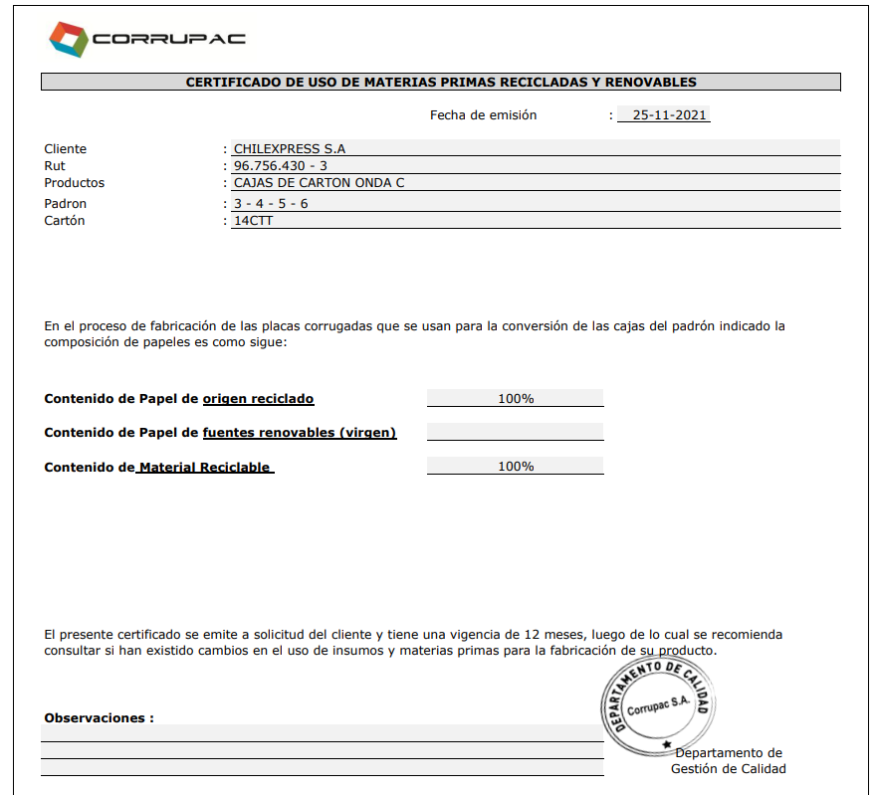
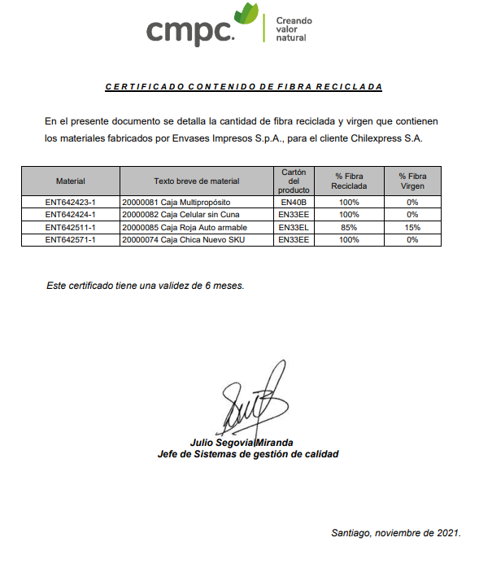
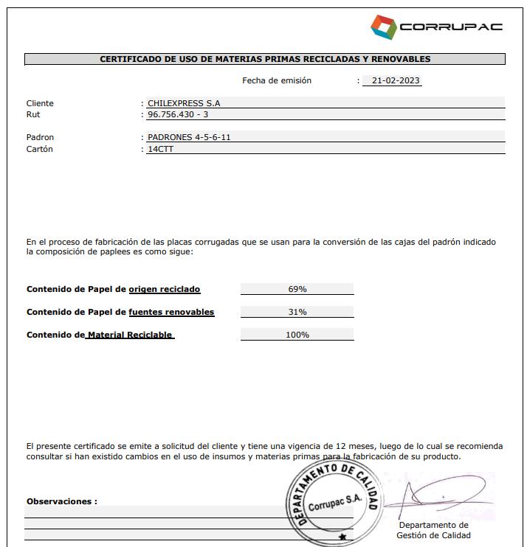
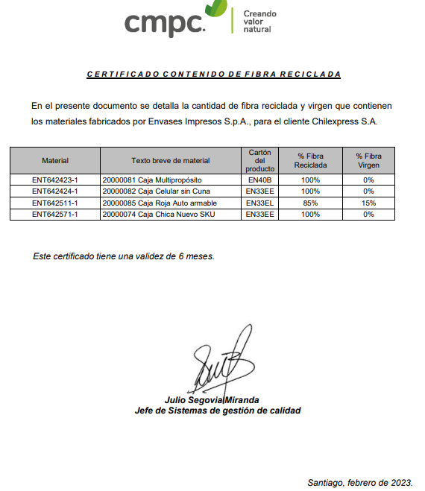
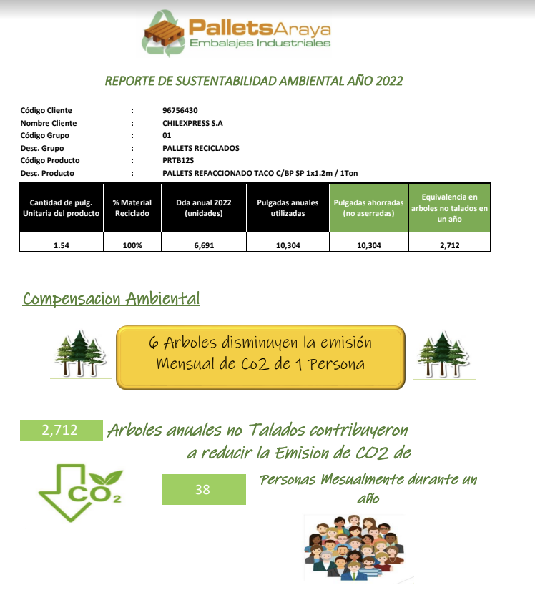
USO DE EMPAQUE

 | Por favor llene la siguiente información sobre la compra de empaques para elementos despachados durante el año calendario 2021.

 | TIPO DE RESPALDOS: | Facturas, registros internos de compras, SAP u otros.

 | Empaque y Fin de Vida / Insumos Operacionales 2022 |  |  |  |  |  |  | Gasto en pesos | Compra | Fin de vida | TOTAL
 | Categoria de Emisión | Cuenta Contable | Tipo de empaque | Producto | Materialidad | Q unidades | Peso de materiales (ton) | CLP | ton CO2-e | ton CO2-e | ton CO2-e
 | Empaque y fin de vida | LINEA DE EMBALAJE CH | INSUMO DE EMBALAJE | Cajas | Cartón | 1,064,326 | 227 | 427,031,797 | 8 | 401 | 409
 | Empaque y fin de vida | LINEA DE EMBALAJE CH | INSUMO DE EMBALAJE | Sobre | Papel | 860,900 | 29 | 86,258,000 | 71 | 62 | 133
 | Empaque y fin de vida | MATERIALES GP | INSUMO DE EMBALAJE | Etiquetas | Adhesivo | 20,639 | 21 | 52,206,036 | 61 | 42 | 104
 | Empaque y fin de vida | MATERIALES GP | INSUMO DE EMBALAJE | Cinta | Adhesivo | 188,057 | 16 | 76,453,893 | 47 | 32 | 79
 | Empaque y fin de vida | MATERIALES GP | INSUMO DE EMBALAJE | Logo | Adhesivo | 1,642 | 1 | 4,869,040 | 3 | 2 | 5
 | Empaque y fin de vida | LINEA DE EMBALAJE CH | INSUMO DE EMBALAJE | Valija | Cuero | 30 | 0 | 972,540 | 0 | 0 | 0
 | Insumos Operacionales | MATERIALES GP | INSUMO OPERACIONAL | Film | PE baja densidad | 92,904 | 149 | 315,902,280 | 375 | - | 375
 | Insumos Operacionales | MATERIALES GP | INSUMO OPERACIONAL | Bandeja | PE alta densidad | 18,080 | 67 | 147,885,120 | 155 | - | 155
 | Insumos Operacionales | MATERIALES GP | INSUMO OPERACIONAL | Bolsa | PE baja densidad | 940,245 | 39 | 58,093,800 | 99 | - | 99
 | Insumos Operacionales | MATERIALES GP | INSUMO OPERACIONAL | Pallet | Madera | 20,354 | 509 | 89,807,310 | 77 | - | 77
 | Insumos Operacionales | MATERIALES GP | INSUMO OPERACIONAL | Rollo | Papel | 69,780 | 22 | 75,705,180 | 53 | - | 53
 | Insumos Operacionales | MATERIALES GP | INSUMO OPERACIONAL | Ventanilla | Plástico | 2,345,000 | 6 | 26,733,000 | 16 | - | 16
 | Insumos Operacionales | MATERIALES GP | INSUMO OPERACIONAL | Sello | Plástico | 878,000 | 4 | 43,248,000 | 11 | - | 11
 | Insumos Operacionales | MATERIALES GP | INSUMO OPERACIONAL | Cinta | Adhesivo | 5,976 | 0 | 3,083,616 | 1 | - | 1
 | Insumos Operacionales | MATERIALES GP | INSUMO OPERACIONAL | Cajas | Cartón | 4,100 | 2 | 3,356,500 | 1 | - | 1
 | Insumos Operacionales | MATERIALES GP | INSUMO OPERACIONAL | Carpeta | Papel | 4,000 | 0 | 2,120,000 | 1 | - | 1
 | Insumos Operacionales | MATERIALES GP | INSUMO OPERACIONAL | Libreta | Papel | 200 | 0 | 685,000 | 0 | - | 0
 |  |  |  |  |  | Total | 1,093 | 1,414,411,112 | 980 | 539 | 1,519
 |  |  |  |  |  | Empaque y fin de vida | 294 | 647,791,306 | 190 | 539 | 730
 |  |  |  |  |  | Insumo Operacional | 799 | 766,619,806 | 789 | - | 789

 | Emisiones Cajas de Cartón con % Fibra Reciclada 2022
 | Nombre del producto | Peso (ton) | Composición | % Fibra reciclada | % Fibra Virgen | Factor reciclado uso | Factor virgen uso | Factor fin de vida | CO2 compra | CO2 fin de vida | TOTAL
 | Caja grande café | 51 | 22% | 100% | 0% | 0.03 | 0.62 | 1.77 | 1.67 | 89.5 | 91.1
 | Caja mediana autoarmable | 49 | 21% | 100% | 0% | 0.03 | 0.62 | 1.77 | 1.62 | 86.5 | 88.1
 | Caja chica autoarmable | 41 | 18% | 100% | 0% | 0.03 | 0.62 | 1.77 | 1.37 | 73.0 | 74.3
 | Caja multiproposito autoarmable | 32 | 14% | 100% | 0% | 0.03 | 0.62 | 1.77 | 1.05 | 56.0 | 57.1
 | Caja sin cuna | 29 | 13% | 100% | 0% | 0.03 | 0.62 | 1.77 | 0.96 | 51.6 | 52.5
 | Caja chica | 22 | 10% | 100% | 0% | 0.03 | 0.62 | 1.77 | 0.71 | 38.1 | 38.8
 | Caja roja celular | 4 | 2% | 85% | 15% | 0.03 | 0.62 | 1.77 | 0.44 | 6.4 | 6.9
 |  | 227 | 100% | - | - | - | - | Total | 8 | 401 | 409
 | % de materiales reciclados | 99.76%
 | % de materiales virgen | 0.2% |  |  |  |  |  | Emisiones evitadas CO2 | -150 | ton CO2
 |  |  |  |  |  |  |  | Emisiones evitadas del total | -11%

 | Empaque y Fin de Vida / Insumos Operacionales 2021 |  |  |  |  |  |  | Gasto en pesos | Compra | Fin de vida | TOTAL
 | Categoria de Emisión | Cuenta Contable | Tipo de empaque | Producto | Materialidad | Q unidades | Peso de materiales (ton) | CLP | ton CO2-e | ton CO2-e | ton CO2-e
 | Empaque y fin de vida | LINEA DE EMBALAJE CH | INSUMO DE EMBALAJE | Cajas | Cartón | 3,503,246 | 692 | 779,938,633 | 24 | 1,223 | 1,247
 | Empaque y fin de vida | LINEA DE EMBALAJE CH | INSUMO DE EMBALAJE | Sobre | Papel | 2,126,561 | 79 | 209,686,797 | 194 | 160 | 354
 | Empaque y fin de vida | MATERIALES GP | INSUMO DE EMBALAJE | Etiquetas | Adhesivo | 57,875 | 48 | 102,600,669 | 140 | 97 | 237
 | Empaque y fin de vida | MATERIALES GP | INSUMO DE EMBALAJE | Cinta | Adhesivo | 291,713 | 26 | 106,018,404 | 76 | 53 | 129
 | Empaque y fin de vida | MATERIALES GP | INSUMO DE EMBALAJE | Logo | Adhesivo | 2,662 | 1 | 4,659,666 | 4 | 3 | 7
 | Empaque y fin de vida | LINEA DE EMBALAJE CH | INSUMO DE EMBALAJE | Valija | Cuero | 60 | 0 | 1,920,860 | 0 | 0 | 0
 | Insumos Operacionales | MATERIALES GP | INSUMO OPERACIONAL | Film | PE baja densidad | 182,278 | 291 | 483,030,494 | 732 | - | 732
 | Insumos Operacionales | MATERIALES GP | INSUMO OPERACIONAL | Bandeja | PE alta densidad | 76,655 | 282 | 502,061,472 | 655 | - | 655
 | Insumos Operacionales | MATERIALES GP | INSUMO OPERACIONAL | Sello | Plástico | 840,000 | 227 | 28,620,000 | 567 | - | 567
 | Insumos Operacionales | MATERIALES GP | INSUMO OPERACIONAL | Bolsa | PE baja densidad | 1,383,290 | 57 | 75,251,840 | 143 | - | 143
 | Insumos Operacionales | MATERIALES GP | INSUMO OPERACIONAL | Rollo | Papel | 110,360 | 34 | 69,320,340 | 84 | - | 84
 | Insumos Operacionales | MATERIALES GP | INSUMO OPERACIONAL | Pallet | Madera | 10,411 | 260 | 40,969,410 | 40 | - | 40
 | Insumos Operacionales | MATERIALES GP | INSUMO OPERACIONAL | Ventanilla | Plástico | 2,609,000 | 7 | 30,264,400 | 17 | - | 17
 | Insumos Operacionales | MATERIALES GP | INSUMO OPERACIONAL | Cajas | Cartón | 15,542 | 11 | 8,458,552 | 7 | - | 7
 | Insumos Operacionales | MATERIALES GP | INSUMO OPERACIONAL | Libreta | Papel | 3,200 | 0 | 1,031,000 | 1 | - | 1
 |  |  |  |  |  | Total | 2,016 | 2,443,832,537 | 2,686 | 1,534 | 4,220
...
 | Resumen
 | emisiones evitadas por material reciclado | -455 | -150 | 305 | -67% | menor compra de materiales
 | Film (top1) emisiones CO2 ton | 732 | 375 | -357 | -49% | menor compra
 | Bandeja (top2) emisiones CO2 ton | 655 | 155 | -501 | -76% | menor compra
 | Bolsa (top 3) emisiones CO2 ton | 143 | 99 | -45 | -31% | menor compra

 | Demanda |  |  |  | 1,941 | 46%
 | 2021 | 32,943,152
 | 2022 | 19,105,834

9. Residuos
...
 | 2021 | 2022 | Dif | Dif % | Principales Diferencias
 | 1,239 | 823 | -416 | -34% | -26% por disminución de la demanda (menor compra de materiales) y mejora en recupero de residuos regiones y mejora en gestión de punto limpio Enea (-320) ; y -7% menor cantidad estimada (dotacion) (-84).
 | 0.038 | 0.043 | 0.005 | 14% | Baja por menor compra/uso de materiales, sin embargo no es proporcional a la baja en la demanda
 | 664 | 368 | -296 | -45% | - 33% por disminución de la demanda (menor compra de materiales) y mejora en recupero de residuos regiones y mejora en gestión de punto limpio Enea (-220) ; y -12% disminución de estimacion (dotación) (-80) .
 | 46% | 55% | 9% | 9% | Menor generación de residuos domiciliarios registrados por volta (35% a 28%) y menor envio de residuos domiciliarios registrados por volta a relleno sanitario (36% al 28%)
 | 0.020 | 0.019 | -0.001 | -4% | Disminución de residuos enviados a relleno sanitario por mejora en recuperos y gestion de puntos limpios
 | 544 | 318 | -227 | -42% | 1) Menor compra/uso de materiales por menor demanda, mejora en tasa de valorización (recupero de residuos regiones y gestión de punto limpio Enea) (-34%) 2) Menor cantidad de colaboradores (-12%) 3) Aumento del factor de emisión ponderado por incorporación de tratamiento de residuos peligrosos (-4%) 4) Aumento tasa de valorización (+9%)
 | 0.017 | 0.017 | 0.000 | 0.6% | Disminucion de total de emisiones (-41,6%) no proporcional a disminución de demanda (-42%)

 |  |  |  | 185 | 34% | Impacto de menor compra/uso de materiales , mejora en tasa de valorizacion y recupero de residuos
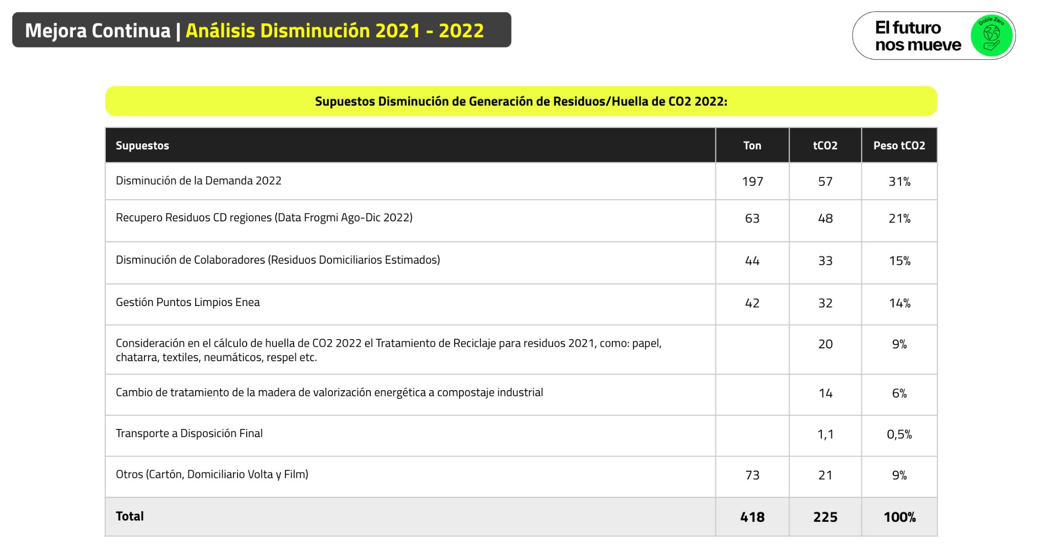
...
Residuos peligrosos | 20.11 | kg CO2e/kg | Australasian database
Poliestireno | 3.30 | kg CO2e/kg | ecoinvent v3.6
PE alta densidad | 3.13 | kg CO2e/kg | ecoinvent v3.6
PE baja densidad | 3.13 | kg CO2e/kg | ecoinvent v3.6
Propileno | 2.67 | kg CO2e/kg | ecoinvent v3.6
Poliuretano | 2.47 | kg CO2e/kg | ecoinvent v3.6
Plástico | 2.45 | kg CO2e/kg | ecoinvent v3.6
PET | 2.15 | kg CO2e/kg | ecoinvent v3.6
Papel | 2.13 | kg CO2e/kg | ecoinvent v3.6
Adhesivo | 2.02 | kg CO2e/kg
Cartón | 1.86 | kg CO2e/kg | ecoinvent v3.6
PVC | 1.74 | kg CO2e/kg | ecoinvent v3.6
Residuos domiciliarios | 0.76 | kg CO2e/kg | ecoinvent v3.6
Orgánico | 0.62 | kg CO2e/kg | ecoinvent v3.6
Papel | 0.19 | kg CO2e/kg | ecoinvent v3.6
Cartón | 0.19 | kg CO2e/kg | ecoinvent v3.6
Madera | 0.19 | kg CO2e/kg | ecoinvent v3.6
Poliestireno | 0.13 | kg CO2e/kg | ecoinvent v3.6
PE alta densidad | 0.13 | kg CO2e/kg | ecoinvent v3.6
PE baja densidad | 0.13 | kg CO2e/kg | ecoinvent v3.6
Propileno | 0.11 | kg CO2e/kg | ecoinvent v3.6
Poliuretano | 0.11 | kg CO2e/kg | ecoinvent v3.6
Plástico | 0.10 | kg CO2e/kg | ecoinvent v3.6
PET | 0.09 | kg CO2e/kg | ecoinvent v3.6
Madera | 0.07 | kg CO2e/kg | ecoinvent v3.6
PVC | 0.07 | kg CO2e/kg | ecoinvent v3.6
Orgánico | 0.06 | kg CO2e/kg | ecoinvent v3.6
Aluminio | 0.04 | kg CO2e/kg | ecoinvent v3.6
Otros metales | 0.04 | kg CO2e/kg | ecoinvent v3.6
Metal | 0.04 | kg CO2e/kg | ecoinvent v3.6
Aguas residuales | 0.00 | kg CO2e/l | ecoinvent v3.6
PE alta densidad | 0.00 | kg CO2e/kg | ecoinvent v3.6
PE baja densidad | 0.00 | kg CO2e/kg | ecoinvent v3.6
PET | 0.00 | kg CO2e/kg | ecoinvent v3.6
PVC | 0.00 | kg CO2e/kg | ecoinvent v3.6
Poliestireno | 0.00 | kg CO2e/kg | ecoinvent v3.6
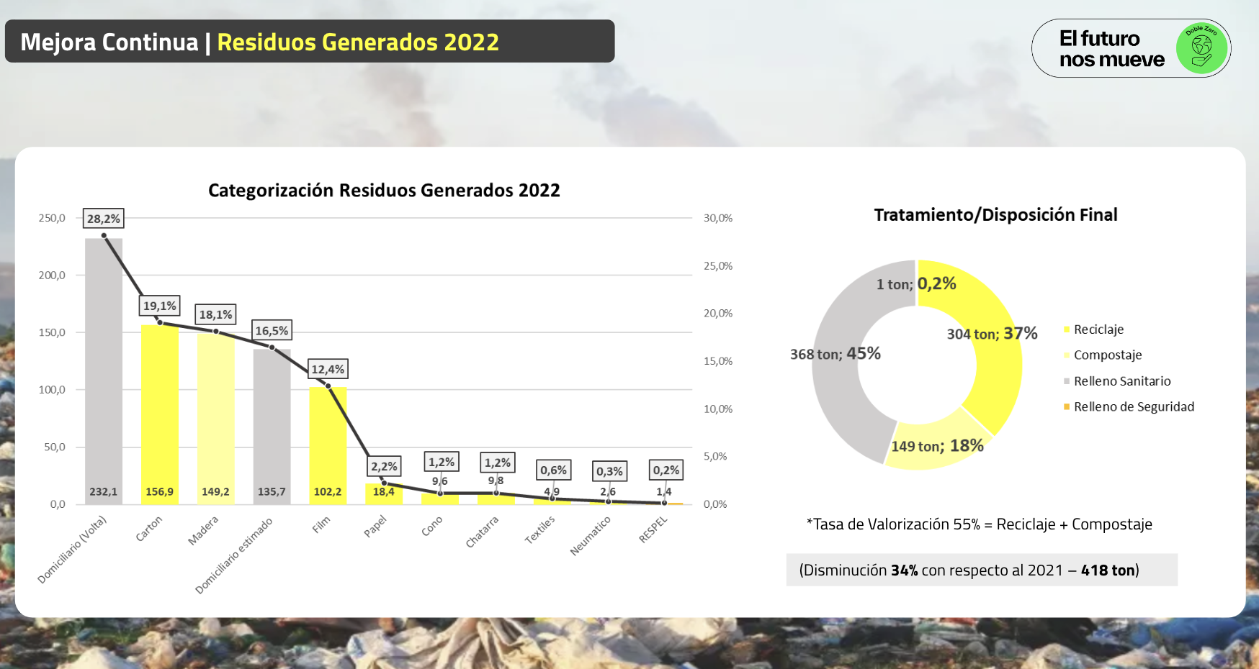
Propileno | 0.00 | kg CO2e/kg | ecoinvent v3.6
Poliuretano | 0.00 | kg CO2e/kg | ecoinvent v3.6
Plástico | 0.00 | kg CO2e/kg | ecoinvent v3.6
Papel | 0.00 | kg CO2e/kg | Australasian database
Cartón | 0.00 | kg CO2e/kg | ecoinvent v3.6
Aluminio | 0.00 | kg CO2e/kg | ecoinvent v3.6
Otros metales | 0.00 | kg CO2e/kg | Australasian database
 |  | kg CO2e/kg | Australasian database
 |  | kg CO2e/kg | Australasian database

